Лист1
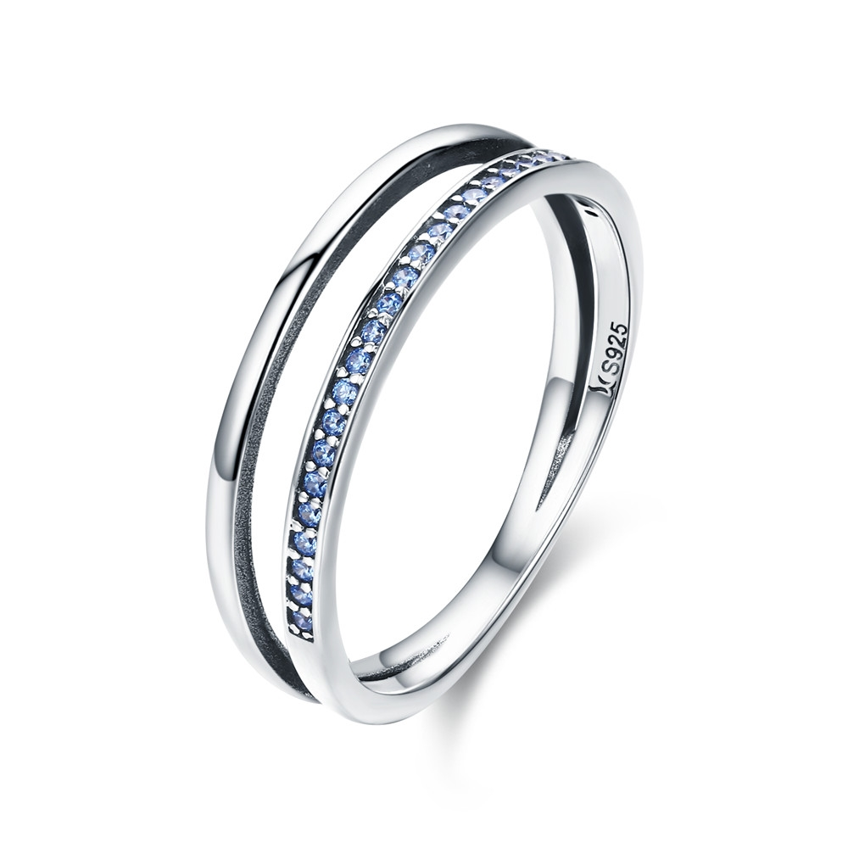 | SCR293-8 | 蓝色乐章-925银戒指 | 小草+S925 | 925银+氧化+锆石 | 1.9 | 戒面宽：0.6CM | 31 | SCR银戒指
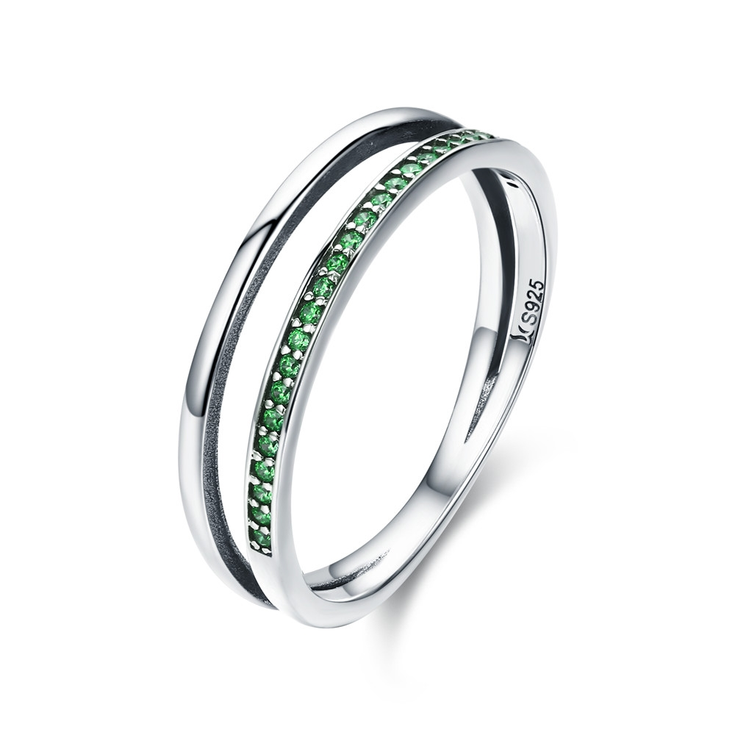 | SCR294-6 | 绿色乐章-925银戒指 | 小草+S925 | 925银+氧化+锆石 | 1.9 | 戒面宽：0.6CM | 30 | SCR银戒指
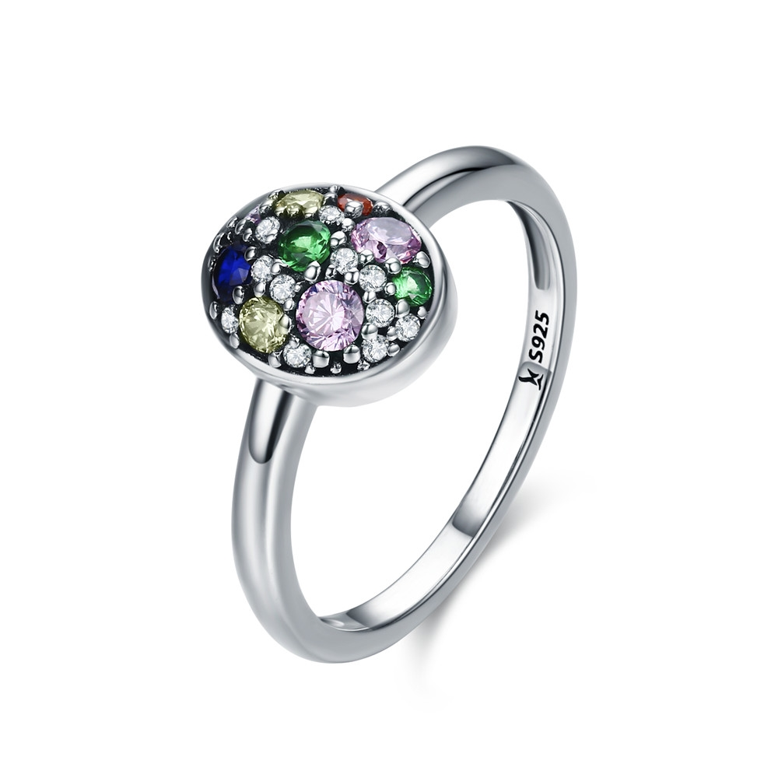 | SCR295-6 | 复活节彩蛋-925银戒指 | 小草+S925 | 925银+氧化+锆石 | 2 | 戒壁0.2cm高宽1*0.8cm | 28 | SCR银戒指
 | SCR295-7 | 复活节彩蛋-925银戒指 | 小草+S925 | 925银+氧化+锆石 | 2 | 戒壁0.2cm高宽1*0.8cm | 28 | SCR银戒指
 | SCR295-8 | 复活节彩蛋-925银戒指 | 小草+S925 | 925银+氧化+锆石 | 2 | 戒壁0.2cm高宽1*0.8cm | 28 | SCR银戒指
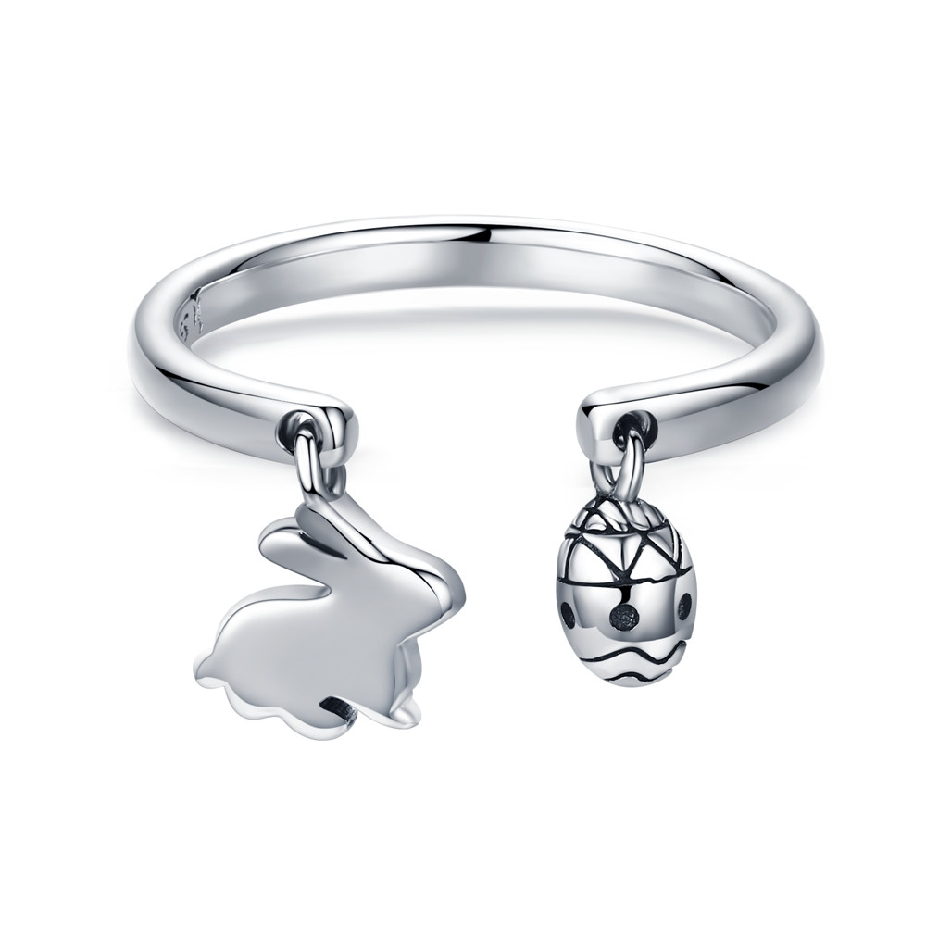 | SCR296 | 复活节兔子-925银戒指 | 小草+S925 | 925银+氧化 | 2.2 | 戒壁0.2cm兔子高宽0.9*0.8cm蛋高宽0.6*0.4 | 27 | SCR银戒指
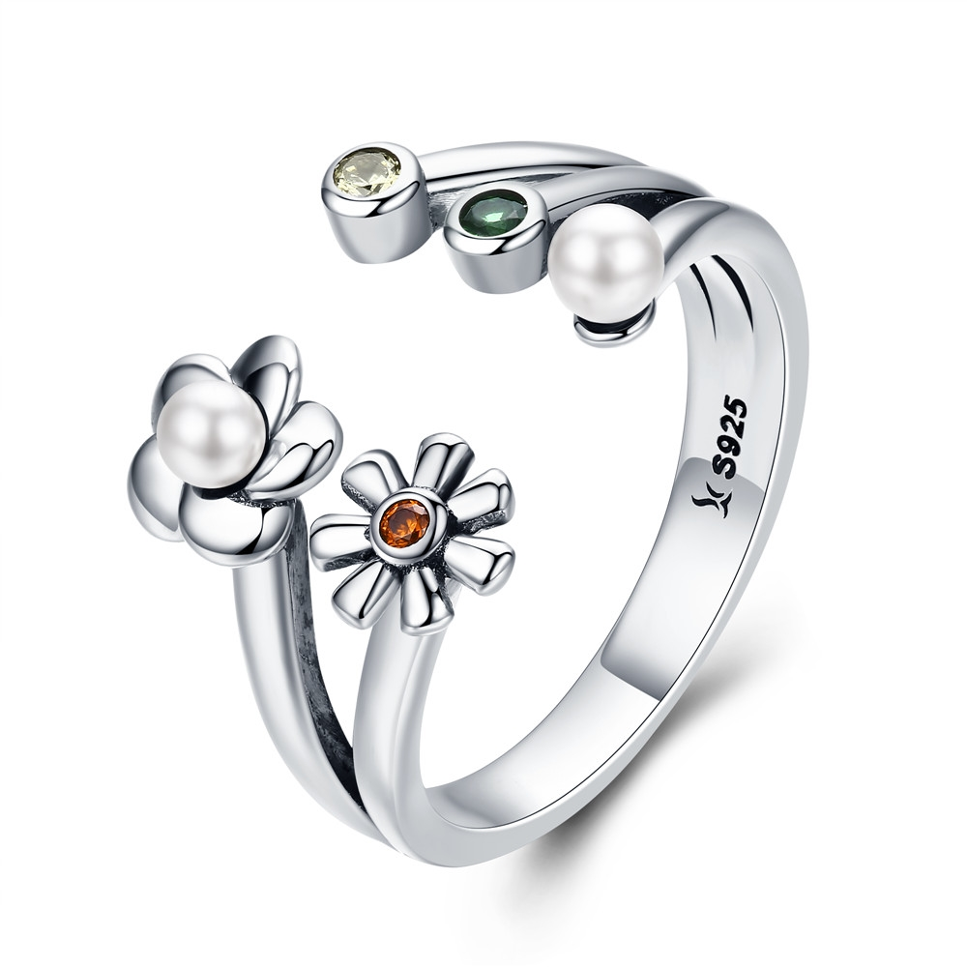 | SCR297 | 雏菊花语-925银戒指 | 小草+S925 | 925银+氧化+锆石+贝珠 | 3.2 | 戒壁0.3cm两朵花花朵高宽1.3*0.7cm | 34 | SCR银戒指
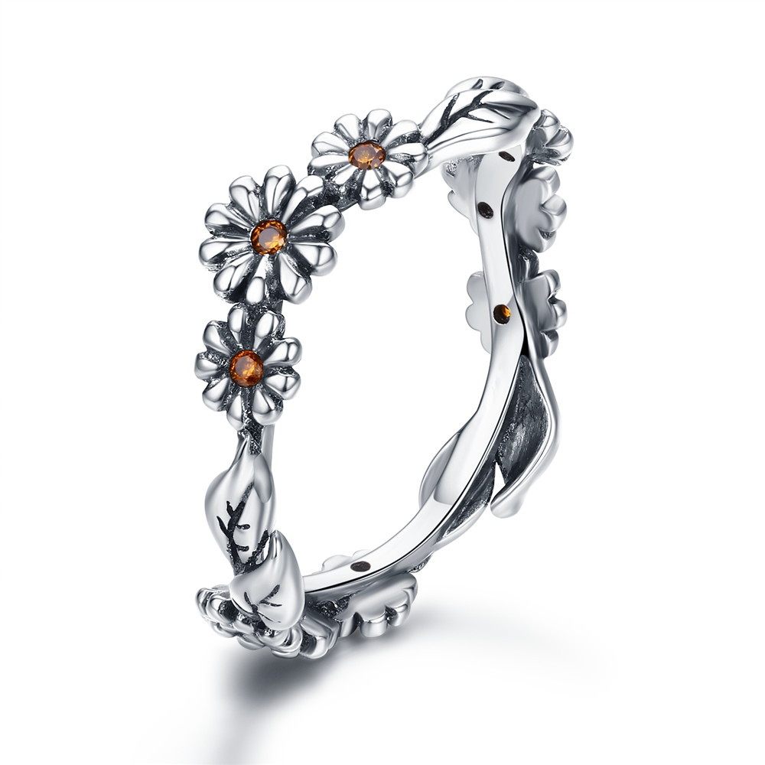 | SCR298-6 | 雏菊花语-925银戒指 | 小草+S925 | 925银+氧化+锆石 | 1.7 | 戒壁0.7cm | 23 | SCR银戒指
 | SCR298-7 | 雏菊花语-925银戒指 | 小草+S925 | 925银+氧化+锆石 | 1.7 | 戒壁0.7cm | 23 | SCR银戒指
 | SCR298-8 | 雏菊花语-925银戒指 | 小草+S925 | 925银+氧化+锆石 | 1.7 | 戒壁0.7cm | 23 | SCR银戒指
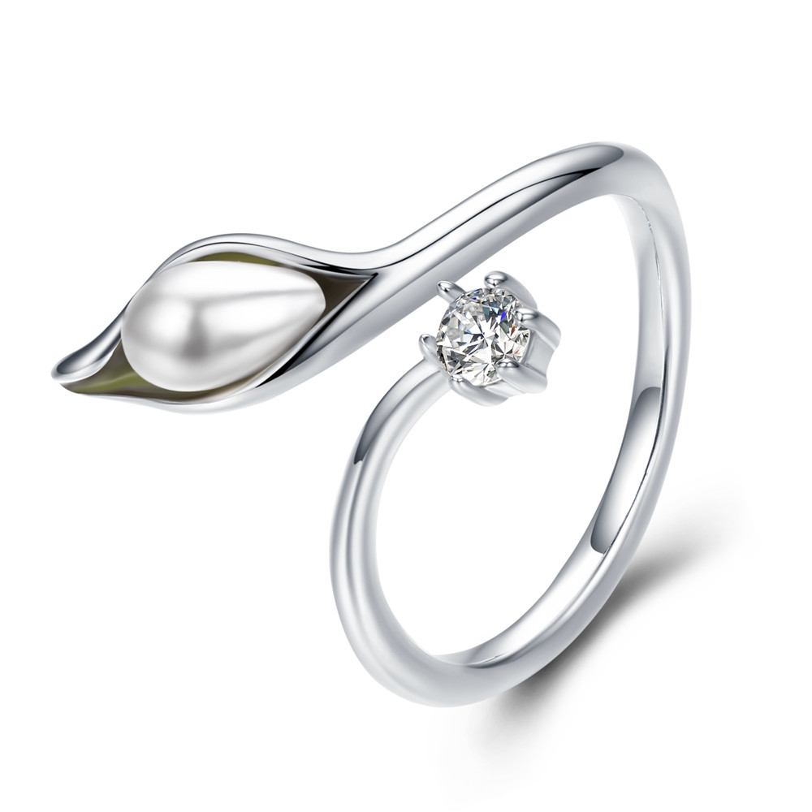 | SCR299 | 优雅马蹄莲-925银戒指 | 小草+S925 | 925银+氧化+贝珠+锆石 | 2.7 | 戒壁0.2cm高宽1.75*1.3cm | 30 | SCR银戒指
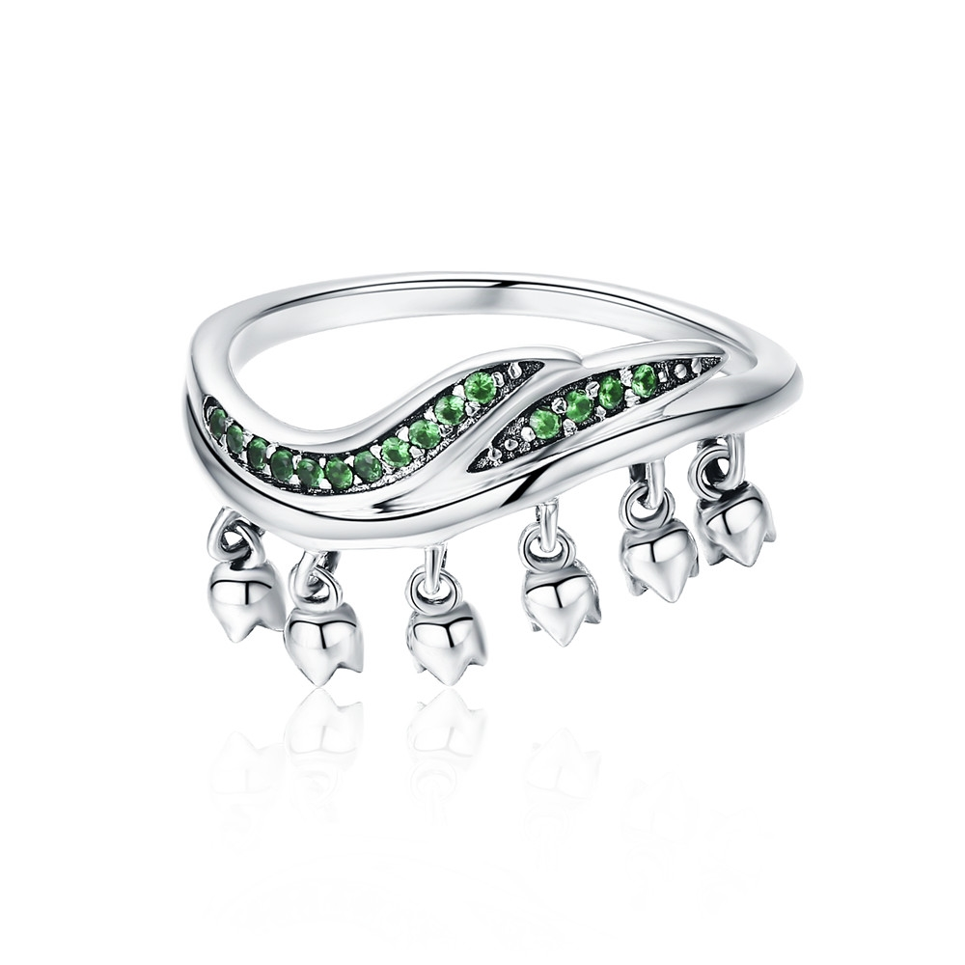 | SCR301-6 | 温柔的爱-925银戒指 | 小草+S925 | 925银+氧化+锆石 | 2.71 | 戒壁0.2cm高宽2*1cm | 35 | SCR银戒指
 | SCR301-7 | 温柔的爱-925银戒指 | 小草+S925 | 925银+氧化+锆石 | 2.71 | 戒壁0.2cm高宽2*1cm | 35 | SCR银戒指
 | SCR301-8 | 温柔的爱-925银戒指 | 小草+S925 | 925银+氧化+锆石 | 2.71 | 戒壁0.2cm高宽2*1cm | 35 | SCR银戒指
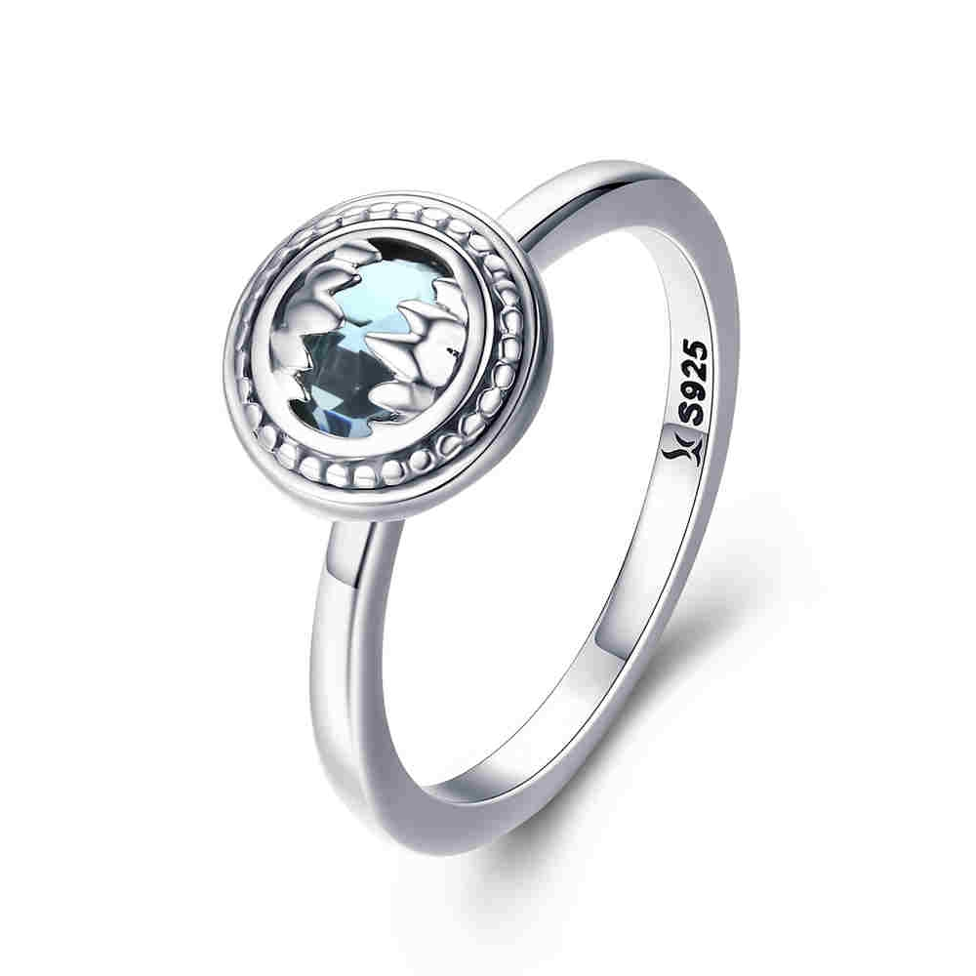 | SCR303-6 | 野兽-925银戒指 | 小草+S925 | 925银+氧化+玻璃 | 2.9 | 戒壁0.2cm高宽1*1cm | 34 | SCR银戒指
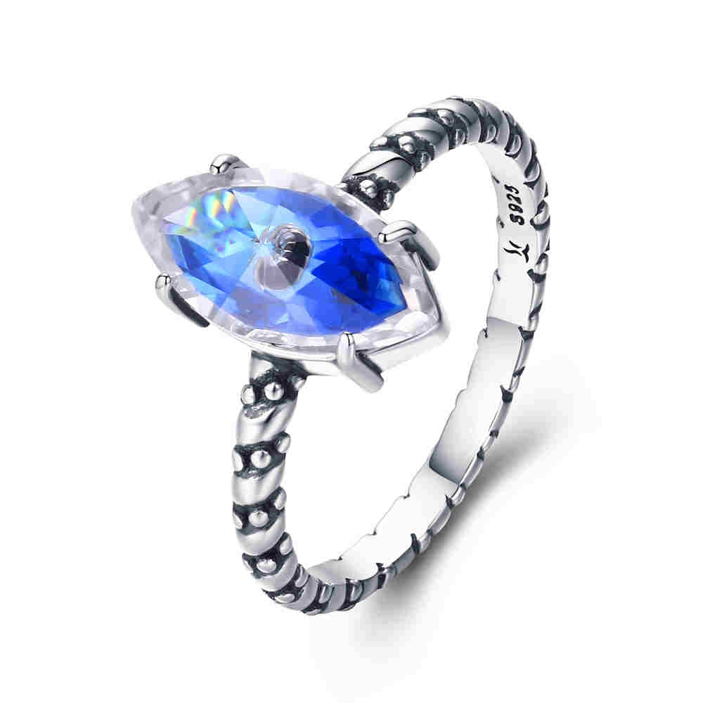 | SCR304-7 | 守护之眼-925银戒指 | 小草+S925 | 925银+氧化+锆石 | 2.2 | 戒壁0.2cm高宽1.2*0.6cm | 36 | SCR银戒指
 | SCR304-8 | 守护之眼-925银戒指 | 小草+S925 | 925银+氧化+锆石 | 2.2 | 戒壁0.2cm高宽1.2*0.6cm | 36 | SCR银戒指
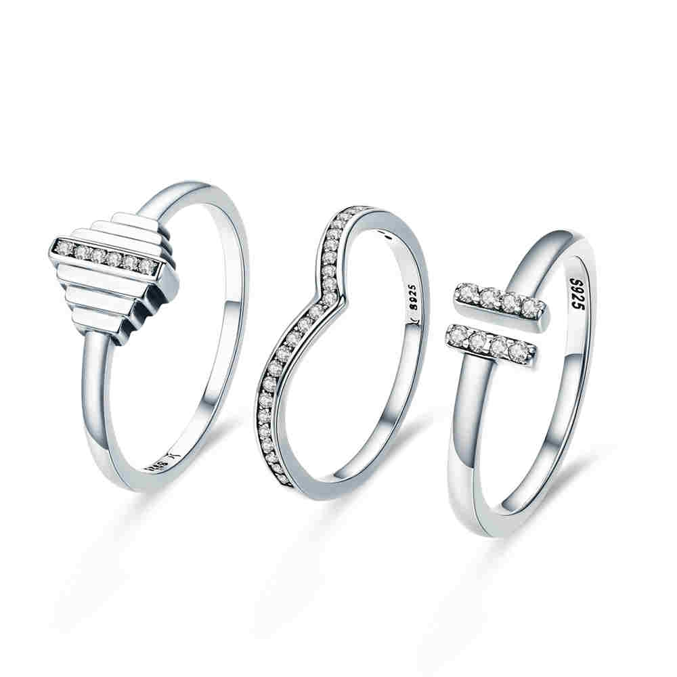 | SCR305-6 | 律动-925银戒指 | 小草+S925 | 925银+氧化+锆石 | 4.1 | 戒壁0.2cm大戒高宽0.8*0.8cm中戒高0.5cm小戒高宽0.5*0.3cm | 51 | SCR银戒指
 | SCR305-7 | 律动-925银戒指 | 小草+S925 | 925银+氧化+锆石 | 4.1 | 戒壁0.2cm大戒高宽0.8*0.8cm中戒高0.5cm小戒高宽0.5*0.3cm | 51 | SCR银戒指
 | SCR305-8 | 律动-925银戒指 | 小草+S925 | 925银+氧化+锆石 | 4.1 | 戒壁0.2cm大戒高宽0.8*0.8cm中戒高0.5cm小戒高宽0.5*0.3cm | 51 | SCR银戒指
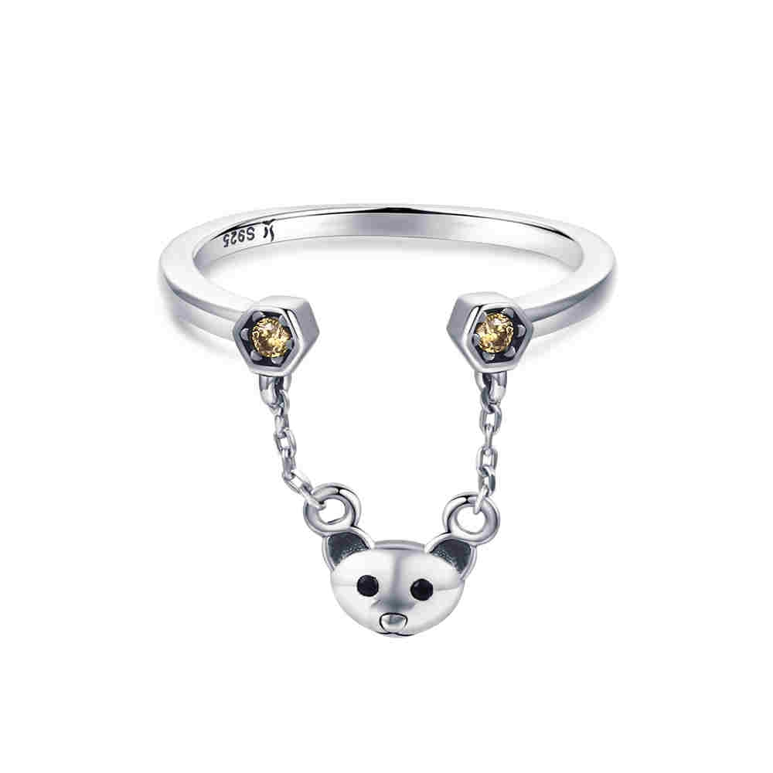 | SCR307 | 小熊物语-925银戒指 | 小草+S925 | 925银+氧化+锆石 | 1.8 | 戒壁0.2cm高宽0.7*0.7cm | 27 | SCR银戒指
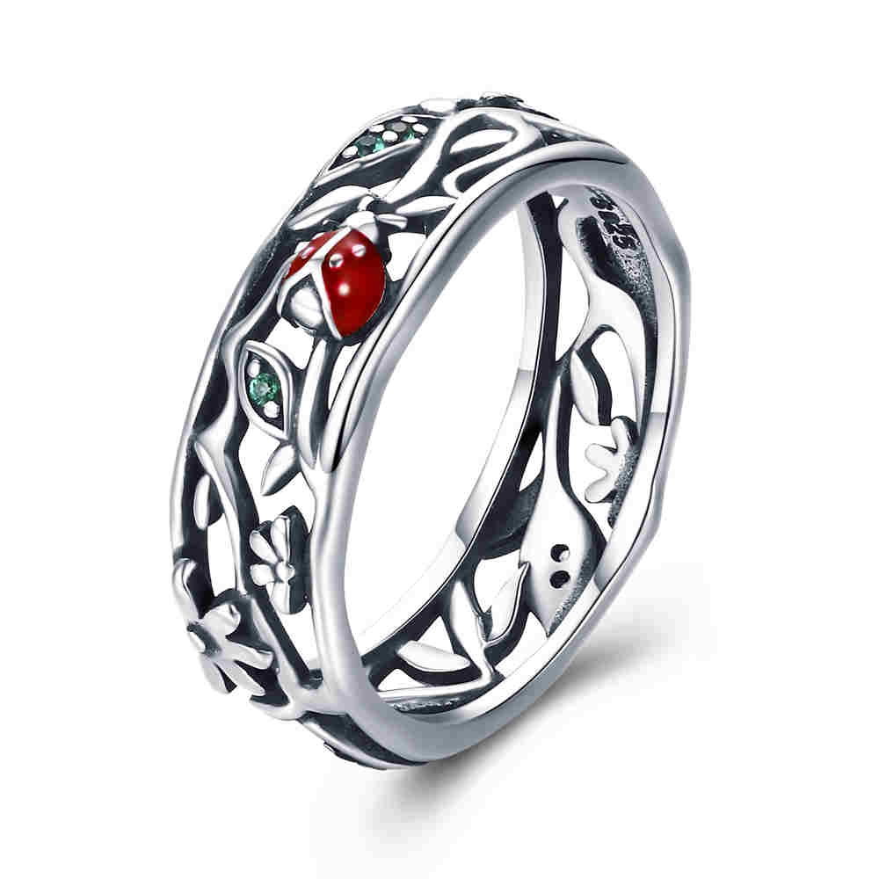 | SCR308-6 | 瓢虫的旅行-925银戒指 | S925 | 925银+氧化+滴油+锆石 | 3 | 戒壁0.7cm | 36 | SCR银戒指
 | SCR308-7 | 瓢虫的旅行-925银戒指 | S925 | 925银+氧化+滴油+锆石 | 3 | 戒壁0.7cm | 36 | SCR银戒指
 | SCR308-8 | 瓢虫的旅行-925银戒指 | S925 | 925银+氧化+滴油+锆石 | 3 | 戒壁0.7cm | 36 | SCR银戒指
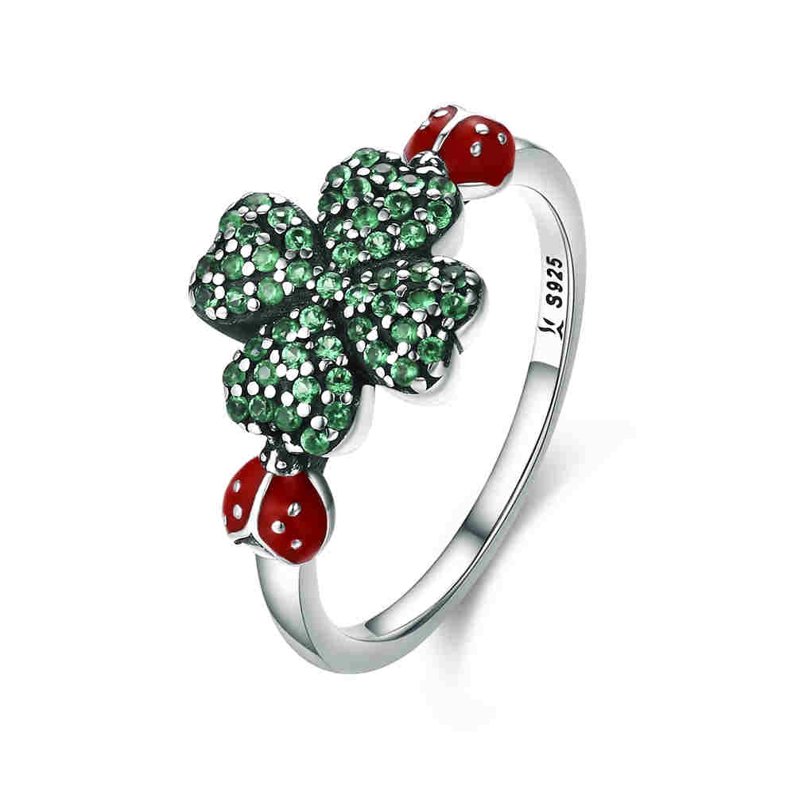 | SCR309-6 | 瓢虫奇遇-925银戒指 | 小草+S925 | 925银+氧化+滴油+锆石 | 2.8 | 戒壁0.2cm高宽1.1*1.8cm | 40 | SCR银戒指
 | SCR309-7 | 瓢虫奇遇-925银戒指 | 小草+S925 | 925银+氧化+滴油+锆石 | 2.8 | 戒壁0.2cm高宽1.1*1.8cm | 40 | SCR银戒指
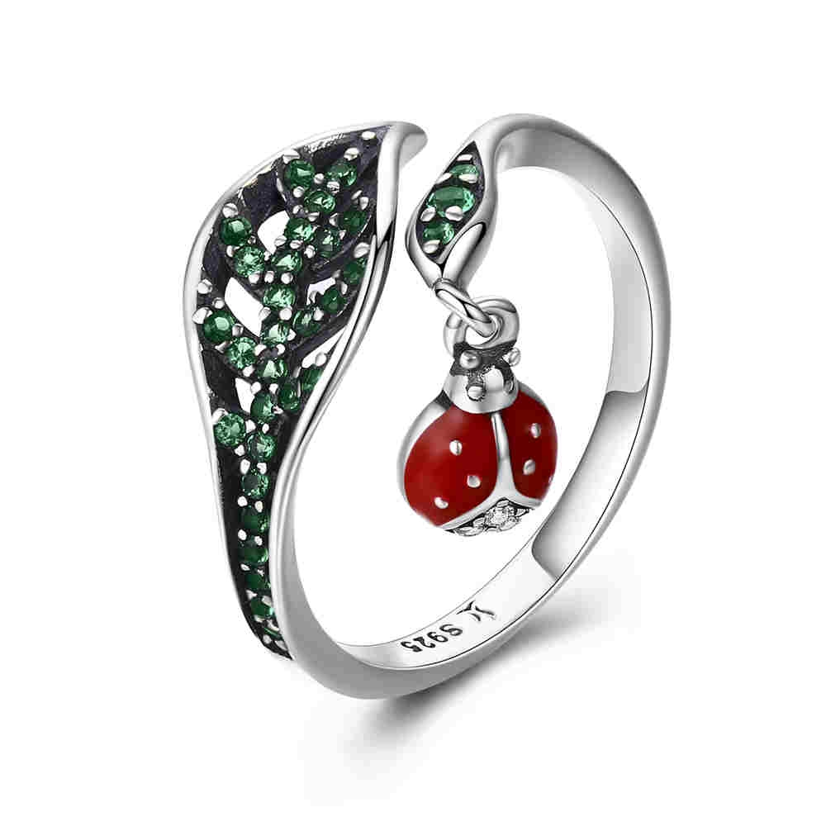 | SCR310 | 休憩的瓢虫-925银戒指 | 小草+S925 | 925银+氧化+滴油+锆石 | 0.1 | 戒壁0.2cm金龟子高宽0.8*0.5cm叶子高度1.1cm | 34 | SCR银戒指
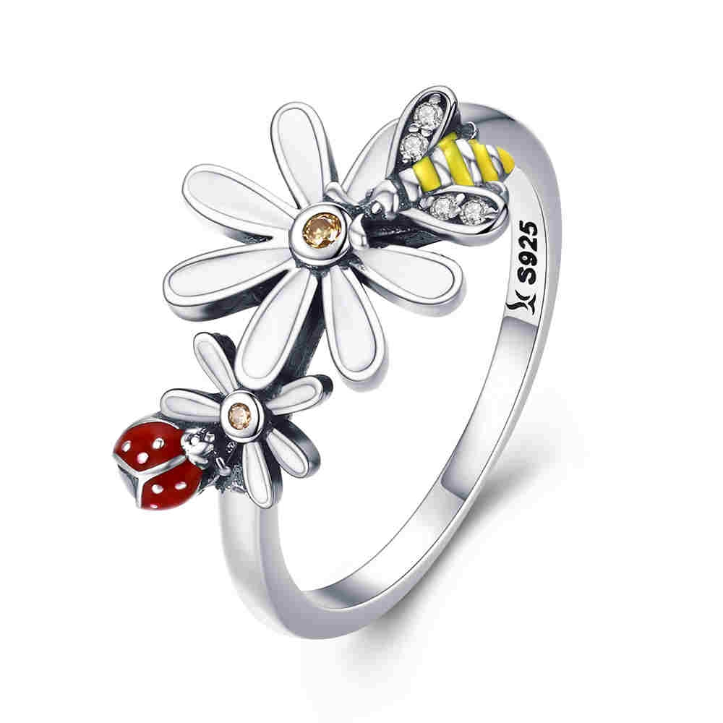 | SCR311-6 | 纯洁的友谊-925银戒指 | 小草+S925 | 925银+氧化+滴油+锆石 | 2.6 | 戒壁0.2cm高宽1.2*1.8cm | 35 | SCR银戒指
 | SCR311-7 | 纯洁的友谊-925银戒指 | 小草+S925 | 925银+氧化+滴油+锆石 | 0.1 | 戒壁0.2cm高宽1.2*1.8cm | 35 | SCR银戒指
 | SCR311-8 | 纯洁的友谊-925银戒指 | 小草+S925 | 925银+氧化+滴油+锆石 | 2.6 | 戒壁0.2cm高宽1.2*1.8cm | 35 | SCR银戒指
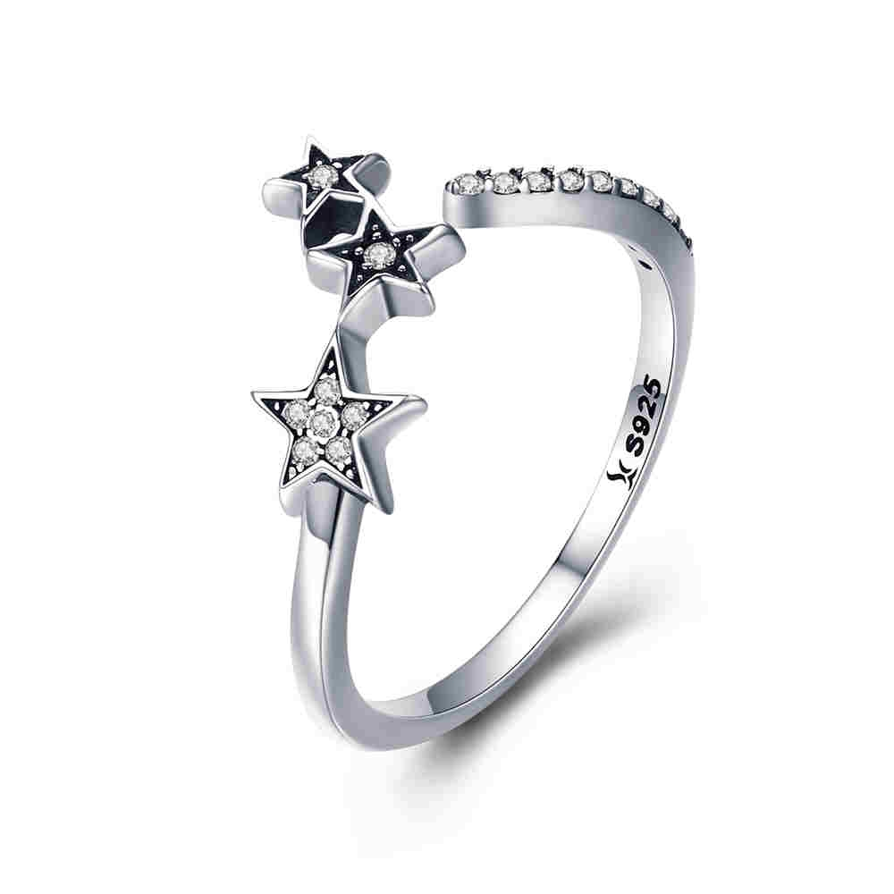 | SCR312 | 星愿-925银戒指 | 小草+S925 | 925银+氧化+锆石 | 1.3 | 戒壁0.2cm星星高宽0.9*1.1cm | 21 | SCR银戒指
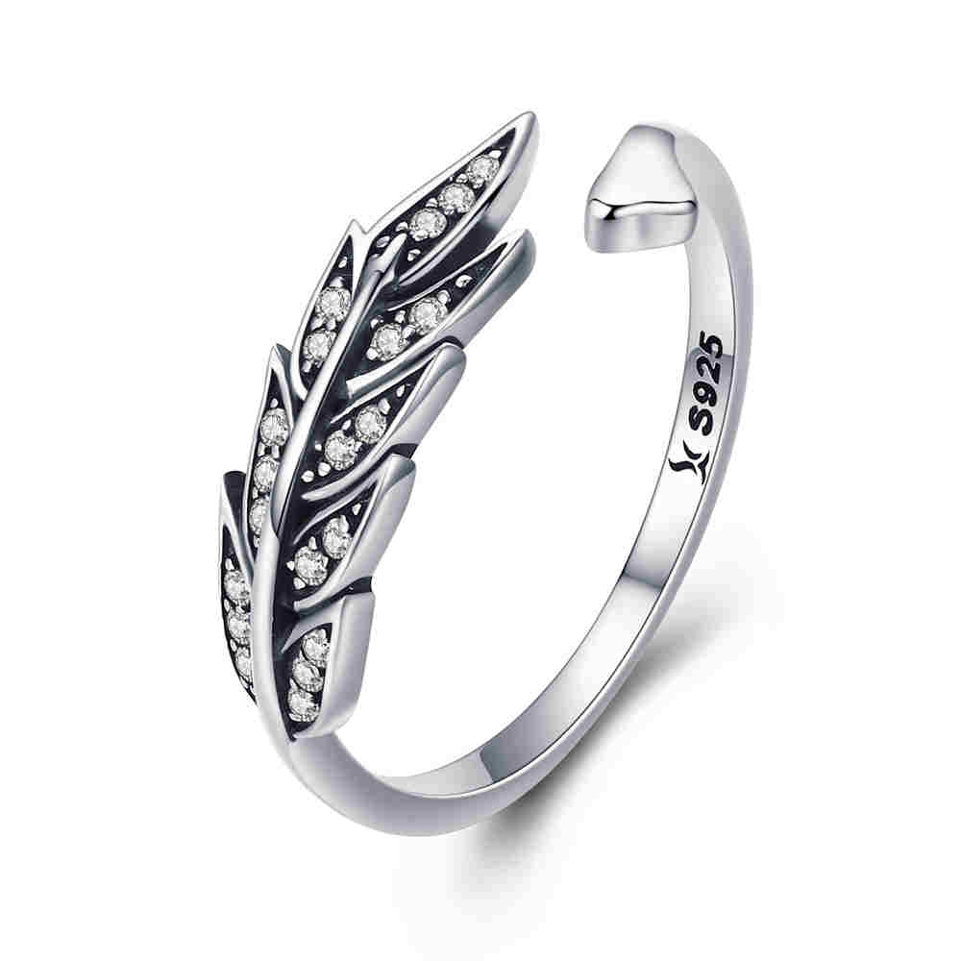 | SCR313 | 华丽枝叶-925银戒指 | 小草+S925 | 925银+氧化+锆石 | 1.8 | 戒壁0.2cm叶子高宽0.6*1.7cm | 24 | SCR银戒指
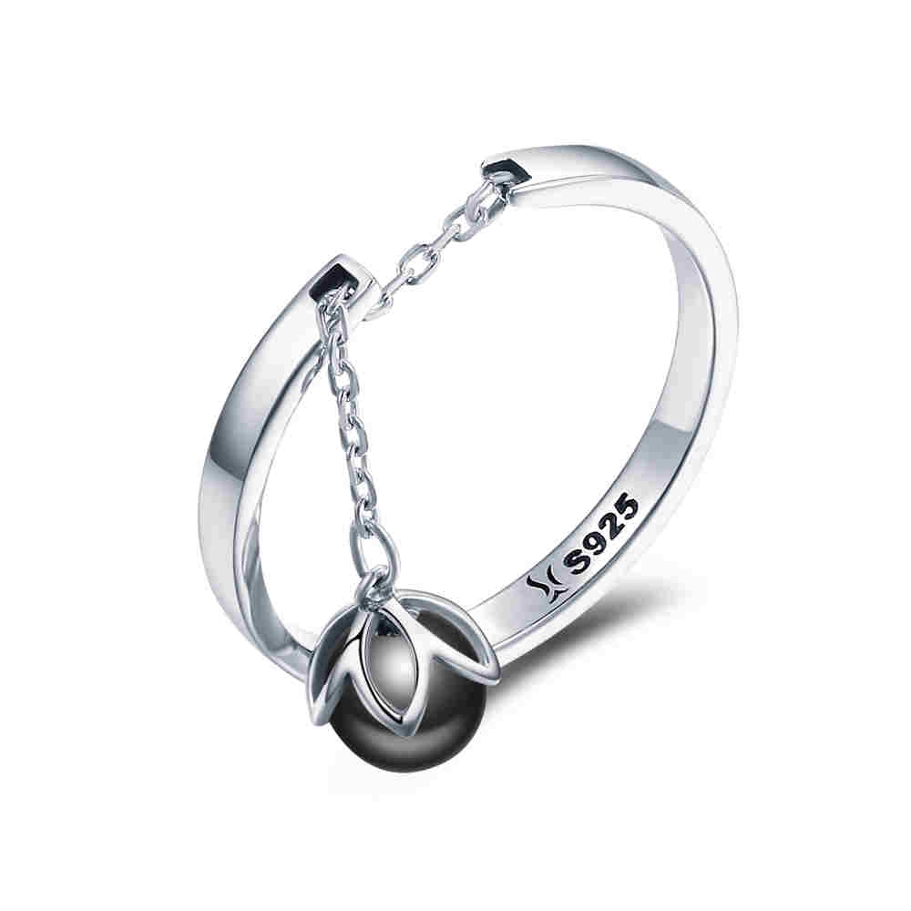 | SCR314 | 花之泪-925银戒指 | 小草+S925 | 925银+氧化+贝珠 | 1.7 | 戒壁：0.2CM 贝珠：0.6*0.6CM | 23 | SCR银戒指
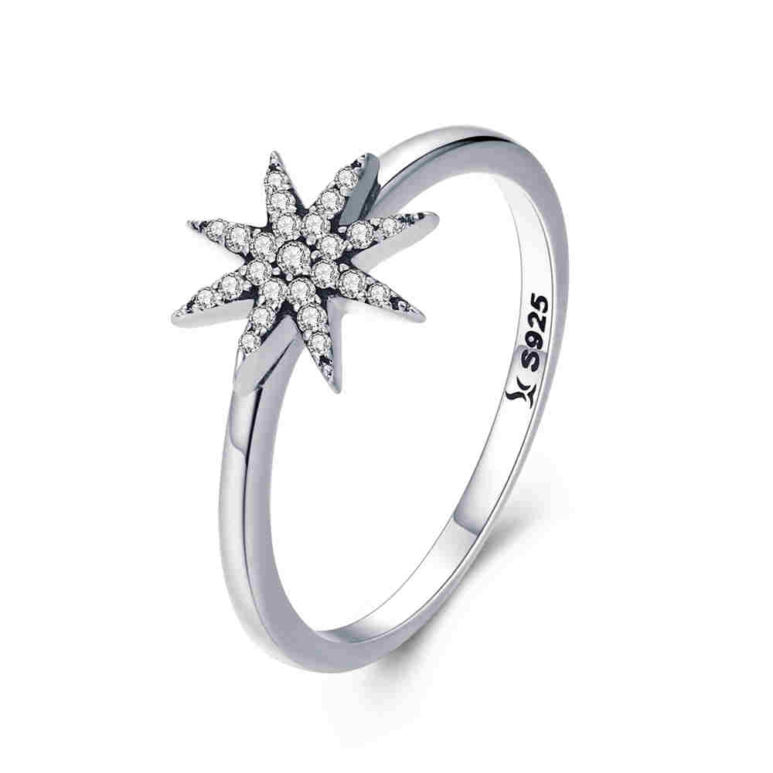 | SCR315-6 | 璀璨星星-925银戒指 | 小草+S925 | 925银+氧化+锆石 | 1.4 | 戒壁0.2cm高宽0.9*0.9cm | 23 | SCR银戒指
 | SCR315-7 | 璀璨星星-925银戒指 | 小草+S925 | 925银+氧化+锆石 | 1.4 | 戒壁0.2cm高宽0.9*0.9cm | 23 | SCR银戒指
 | SCR315-8 | 璀璨星星-925银戒指 | 小草+S925 | 925银+氧化+锆石 | 1.4 | 戒壁0.2cm高宽0.9*0.9cm | 23 | SCR银戒指
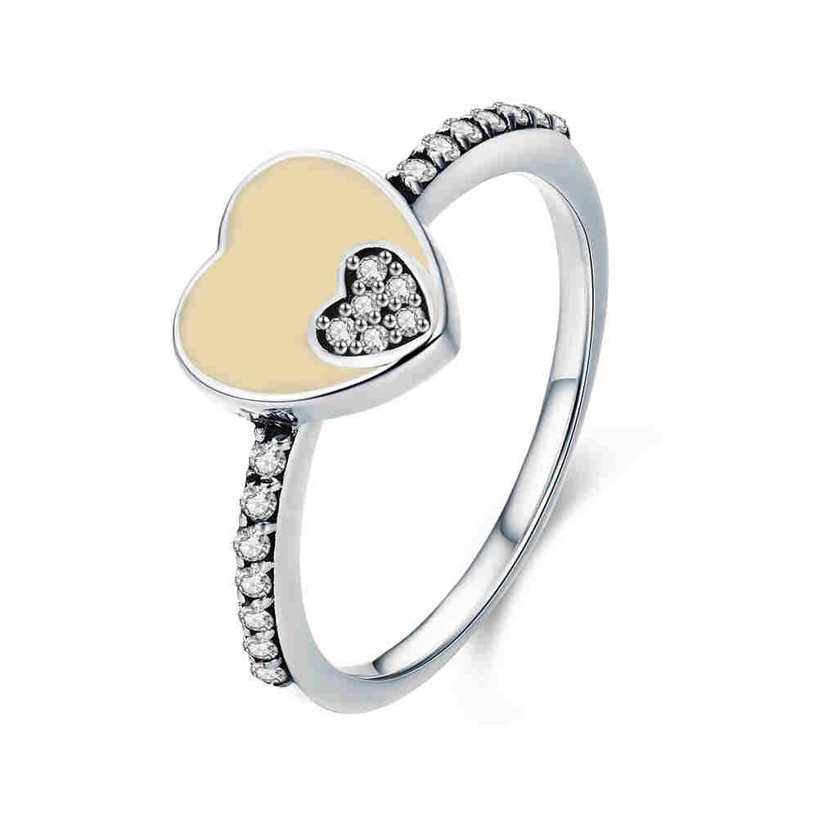 | SCR316-6 | 甜美双心-925银戒指 | 小草+S925 | 925银+氧化+滴油+锆石 | 1.9 | 戒壁0.2cm高宽0.9*0.9cm | 30 | SCR银戒指
 | SCR316-7 | 甜美双心-925银戒指 | 小草+S925 | 925银+氧化+滴油+锆石 | 1.9 | 戒壁0.2cm高宽0.9*0.9cm | 30 | SCR银戒指
 | SCR316-8 | 甜美双心-925银戒指 | 小草+S925 | 925银+氧化+滴油+锆石 | 1.9 | 戒壁0.2cm高宽0.9*0.9cm | 30 | SCR银戒指
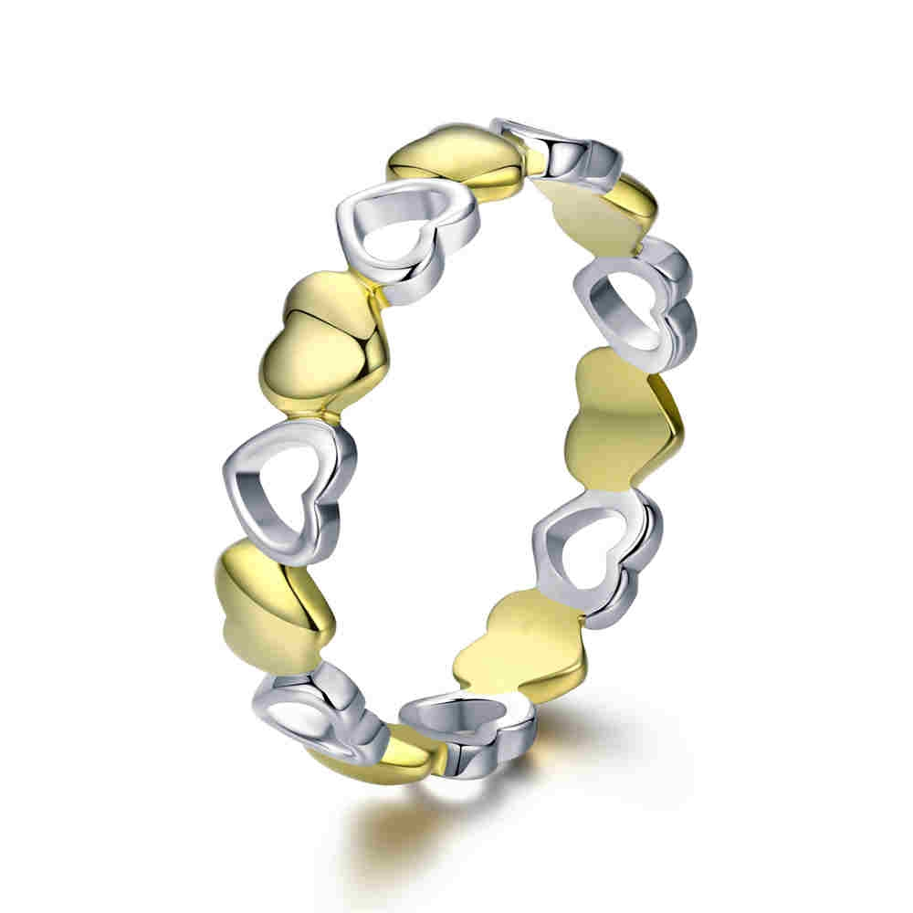 | SCR317-6 | 独特的心-925银戒指 | S925 | 925银+镀白金+镀真金 | 1.7 | 戒壁0.4cm | 29 | SCR银戒指
 | SCR317-7 | 独特的心-925银戒指 | S925 | 925银+镀白金+镀真金 | 1.7 | 戒壁0.4cm | 29 | SCR银戒指
 | SCR317-8 | 独特的心-925银戒指 | S925 | 925银+镀白金+镀真金 | 1.7 | 戒壁0.4cm | 29 | SCR银戒指
 | SCR317-9 | 独特的心-925银戒指 | S925 | 925银+镀白金+镀真金 | 1.7 | 戒壁0.4cm | 29 | SCR银戒指
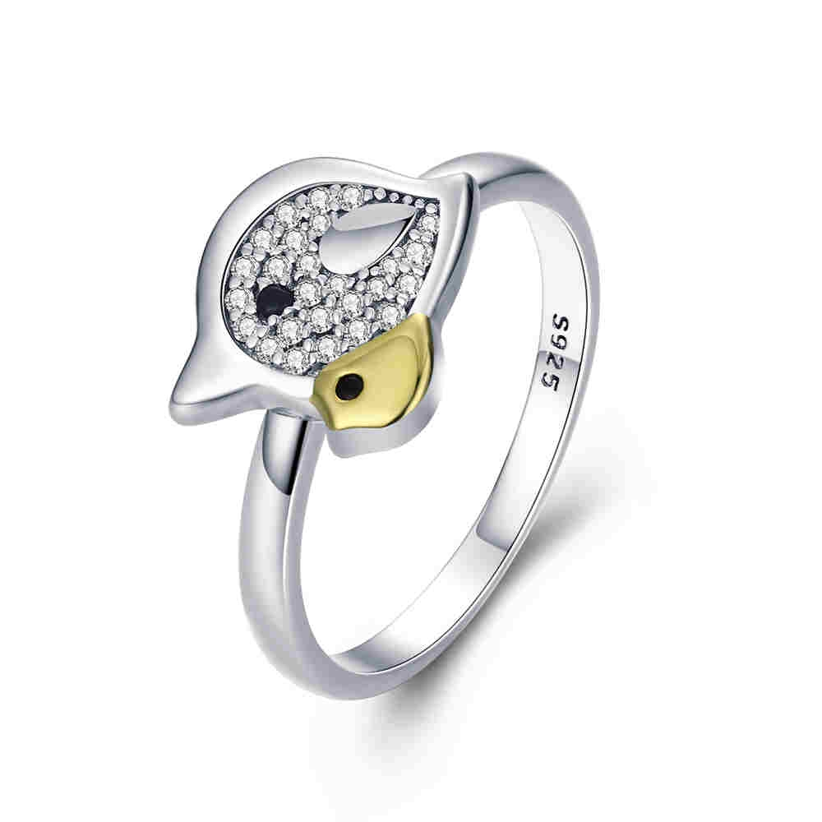 | SCR318-6 | 《母子鸟》-925银戒指 | 小草+S925 | 925银+镀白金+镀真金+锆石 | 2.5 | 戒壁0.2cm高宽1*1.2cm | 36 | SCR银戒指
 | SCR318-7 | 《母子鸟》-925银戒指 | 小草+S925 | 925银+镀白金+镀真金+锆石 | 2.5 | 戒壁0.2cm高宽1*1.2cm | 36 | SCR银戒指
 | SCR318-8 | 《母子鸟》-925银戒指 | 小草+S925 | 925银+镀白金+镀真金+锆石 | 2.5 | 戒壁0.2cm高宽1*1.2cm | 36 | SCR银戒指
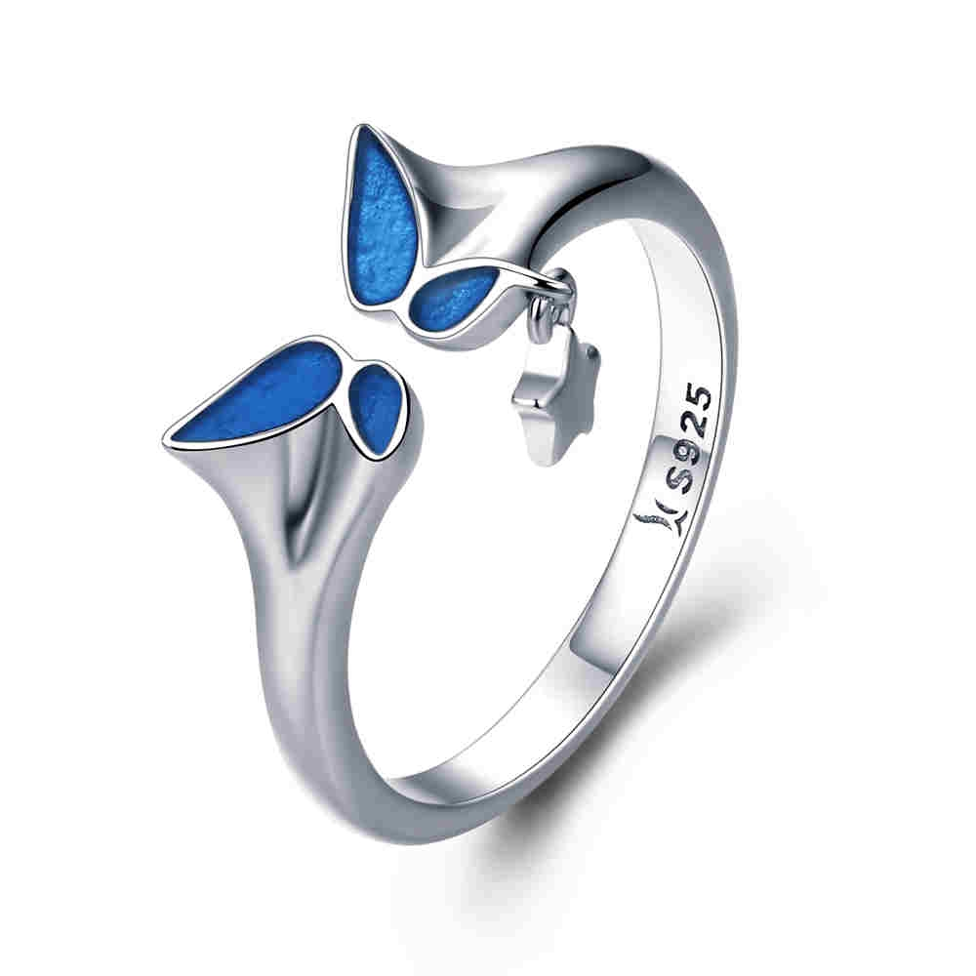 | SCR319 | 神奇羽翼-925银戒指 | 小草+S925 | 925银+镀白金+滴油 | 2.3 | 戒壁0.2cm单边高0.6cm 单边+星星高度1.2cm | 32 | SCR银戒指
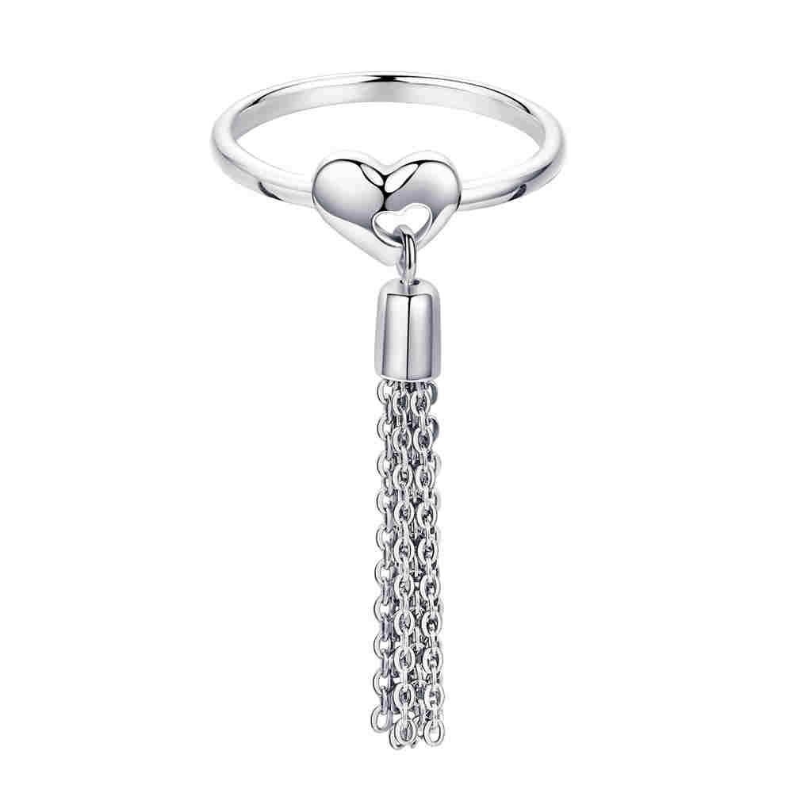 | SCR320-7 | 灵动的心-925银戒指 | S925 | 925银+电镀 | 1.9 | 戒壁0.2cm心高宽0.6*0.8cm流苏长2.8cm | 33 | SCR银戒指
 | SCR320-8 | 灵动的心-925银戒指 | S925 | 925银+电镀 | 1.9 | 戒壁0.2cm心高宽0.6*0.8cm流苏长2.8cm | 33 | SCR银戒指
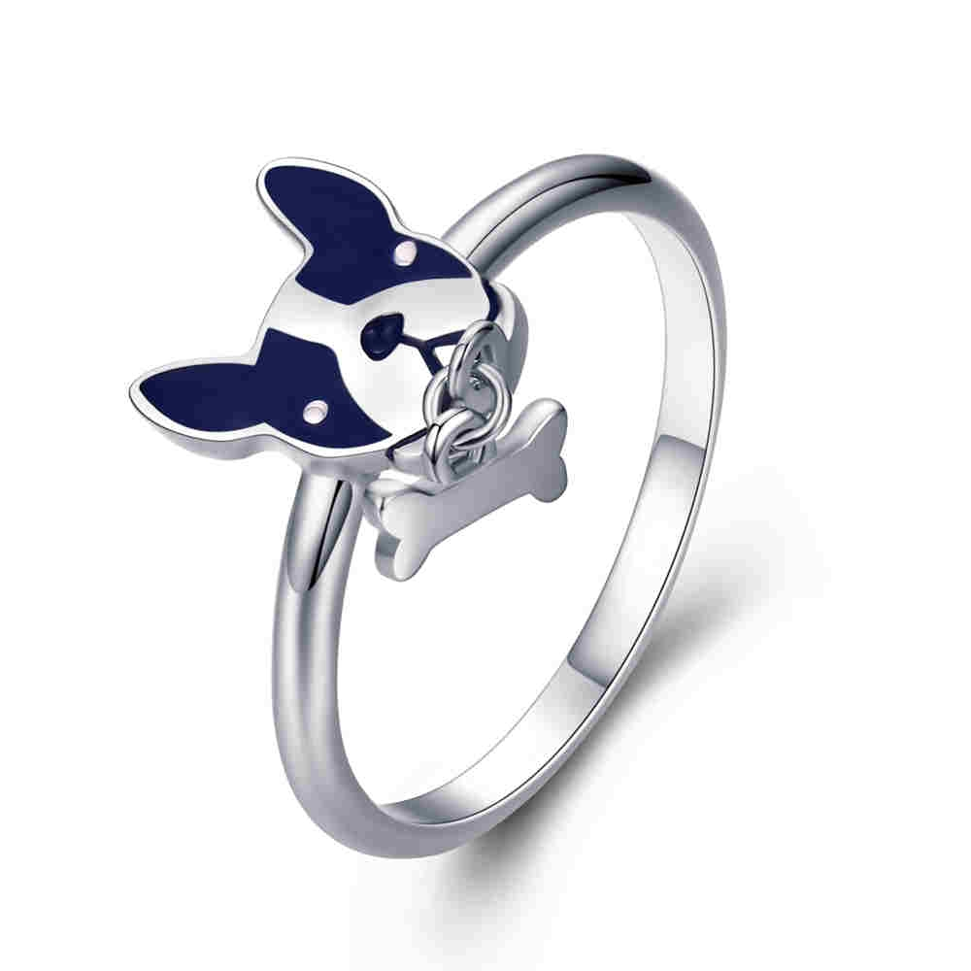 | SCR321-6 | 《法斗乐园》-925银戒指 | 小草+S925 | 925银+镀白金+滴油 | 1.7 | 戒壁0.2cm狗+骨头高宽1.4*0.8cm | 28 | SCR银戒指
 | SCR321-7 | 《法斗乐园》-925银戒指 | 小草+S925 | 925银+镀白金+滴油 | 1.7 | 戒壁0.2cm狗+骨头高宽1.4*0.8cm | 28 | SCR银戒指
 | SCR321-8 | 《法斗乐园》-925银戒指 | 小草+S925 | 925银+镀白金+滴油 | 1.7 | 戒壁0.2cm狗+骨头高宽1.4*0.8cm | 28 | SCR银戒指
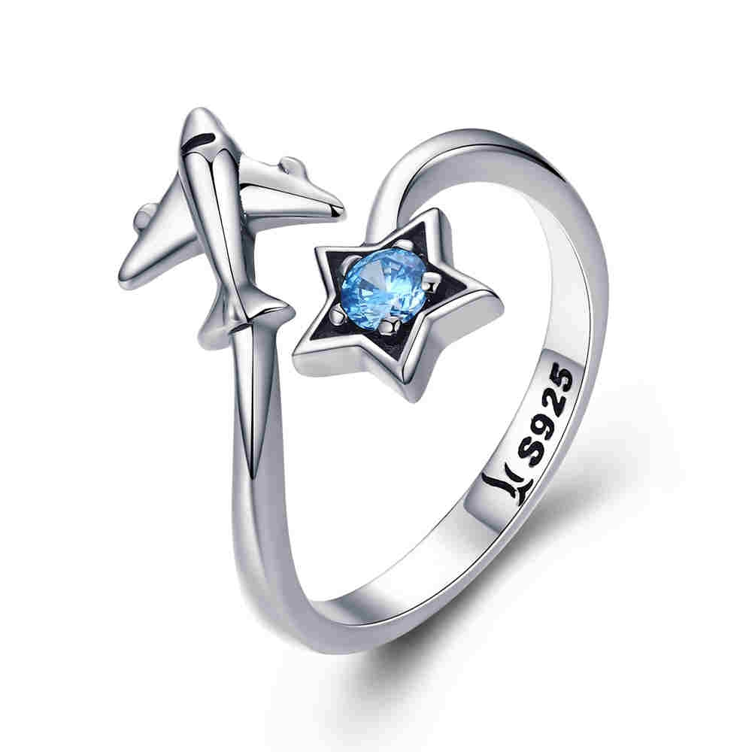 | SCR322 | 星际之旅-925银戒指 | 小草+S925 | 925银+氧化+锆石 | 2.5 | 戒壁0.2cm飞机高宽0.8*0.9cm星星高宽0.8*0.8cm | 31 | SCR银戒指
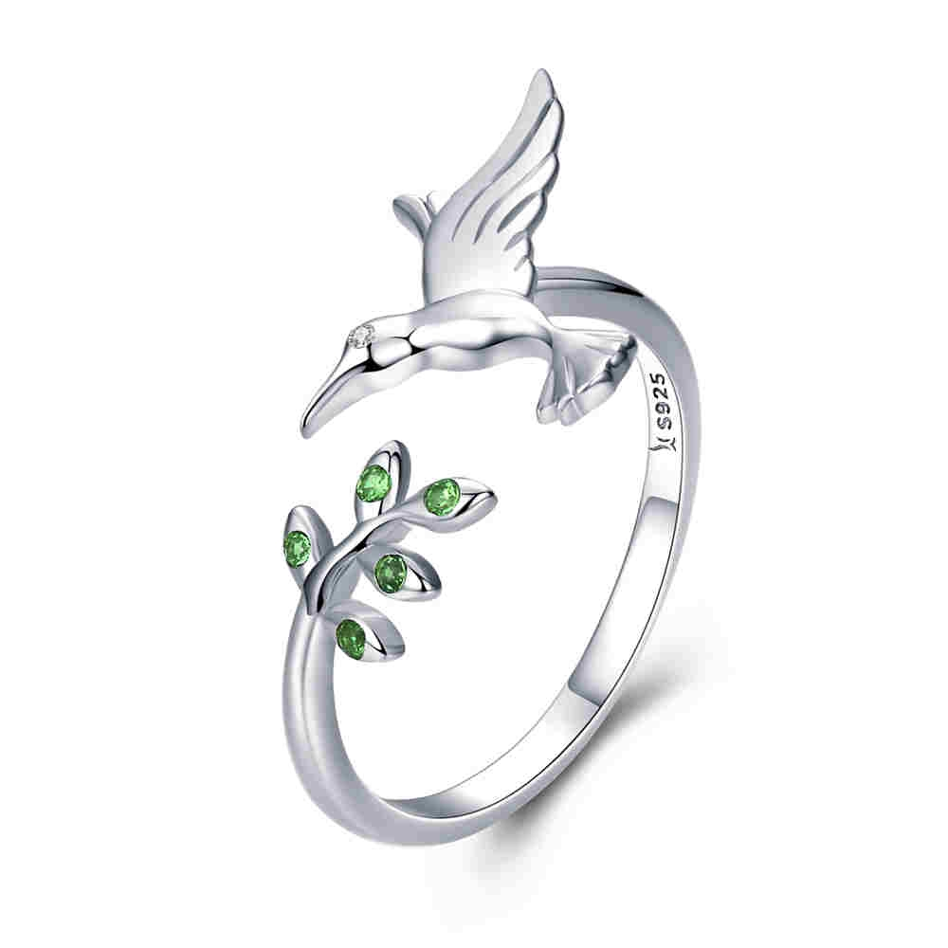 | SCR323 | 蜂鸟的问候-925银戒指 | 小草+S925 | 925银+氧化+锆石 | 1.7 | 戒壁0.2cm鸟高宽1.2*1.5cm树叶高宽0.6*0.7cm | 23 | SCR银戒指
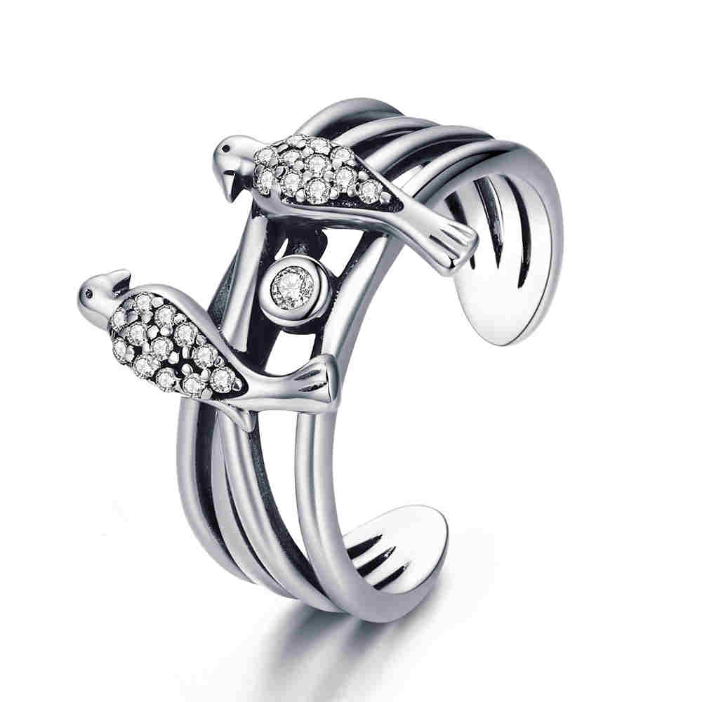 | SCR325 | 喜鹊一家亲-925银戒指 | 小草+S925 | 925银+氧化+锆石 | 3.4 | 戒壁0.7cm翅膀高宽0.9*1.5cm | 37 | SCR银戒指
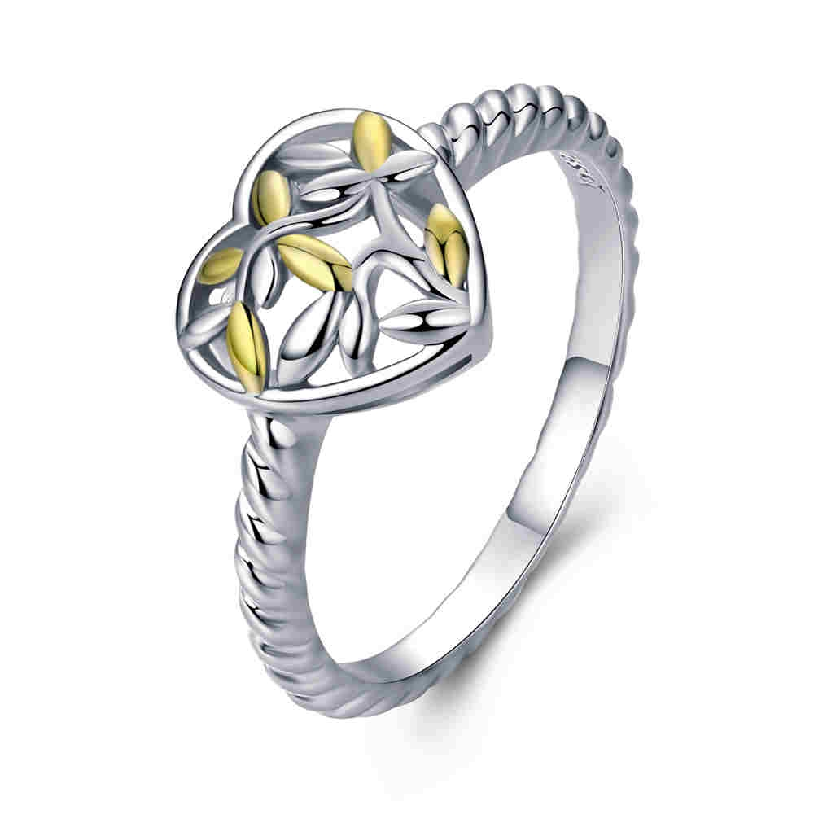 | SCR326-6 | 生命树之心-925银戒指 | 小草+S925 | 925银+镀白金+镀真金 | 2 | 戒壁0.2cm高宽1*1cm | 28 | SCR银戒指
 | SCR326-7 | 生命树之心-925银戒指 | 小草+S925 | 925银+镀白金+镀真金 | 2 | 戒壁0.2cm高宽1*1cm | 28 | SCR银戒指
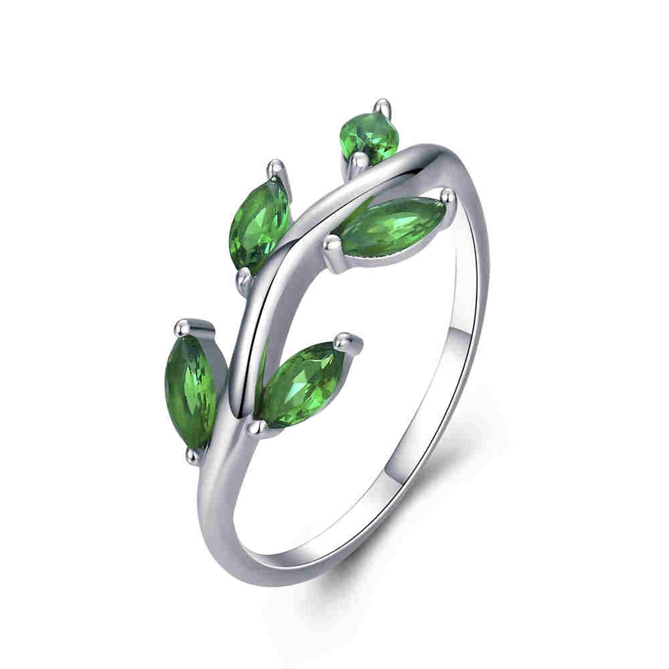 | SCR327-6 | 橄榄枝-925银戒指 | 小草+S925 | 925银+镀白金+锆石 | 1.8 | 戒壁0.2cm叶子高0.8cm | 29 | SCR银戒指
 | SCR327-7 | 橄榄枝-925银戒指 | 小草+S925 | 925银+镀白金+锆石 | 1.8 | 戒壁0.2cm叶子高0.8cm | 29 | SCR银戒指
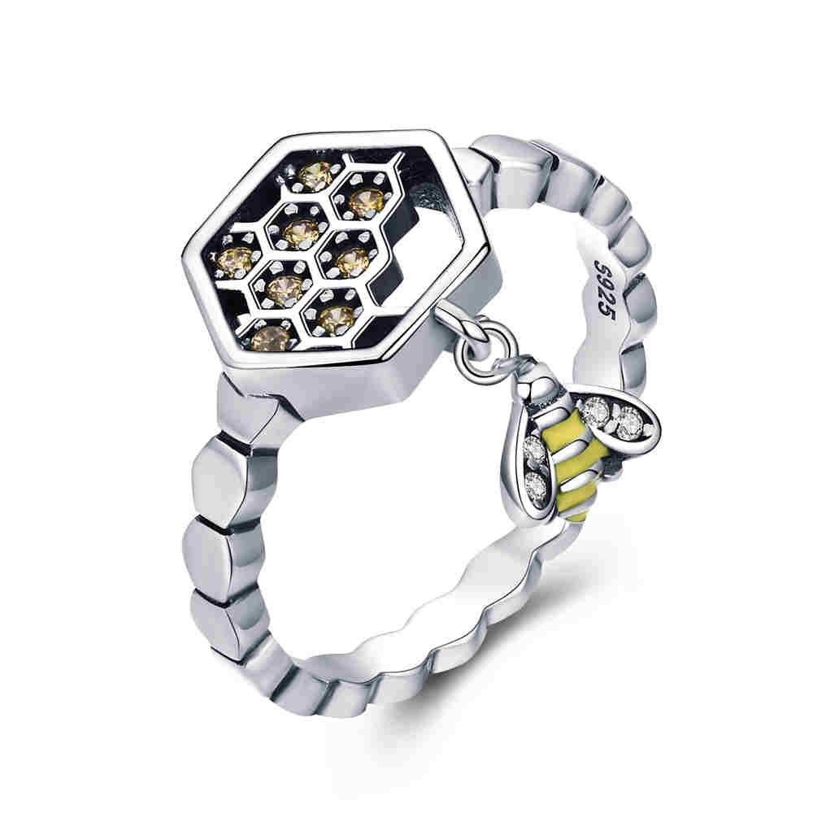 | SCR329-6 | 勤劳的蜜蜂-925银戒指 | S925 | 925银+氧化+滴油+锆石 | 2.79 | 戒壁0.25cm高宽1.8*1cm | 33 | SCR银戒指
 | SCR329-7 | 勤劳的蜜蜂-925银戒指 | S925 | 925银+氧化+滴油+锆石 | 2.79 | 戒壁0.25cm高宽1.8*1cm | 33 | SCR银戒指
 | SCR329-8 | 勤劳的蜜蜂-925银戒指 | S925 | 925银+氧化+滴油+锆石 | 2.79 | 戒壁0.25cm高宽1.8*1cm | 33 | SCR银戒指
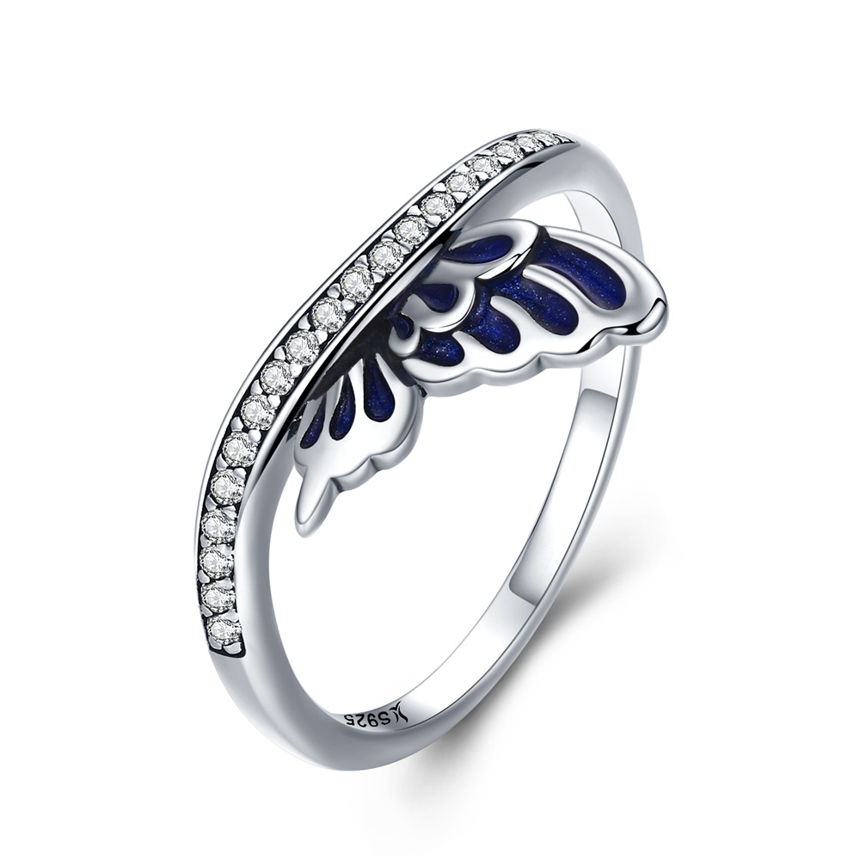 | SCR330-6 | 精灵羽翼-925银项链 | 小草+S925 | 925银+氧化+锆石 | 1.6 | 戒壁0.2cm高宽1*1.2cm | 27 | SCR银戒指
 | SCR330-7 | 精灵羽翼-925银项链 | 小草+S925 | 925银+氧化+锆石 | 1.6 | 戒壁0.2cm高宽1*1.2cm | 27 | SCR银戒指
 | SCR330-8 | 精灵羽翼-925银项链 | 小草+S925 | 925银+氧化+锆石 | 1.6 | 戒壁0.2cm高宽1*1.2cm | 27 | SCR银戒指
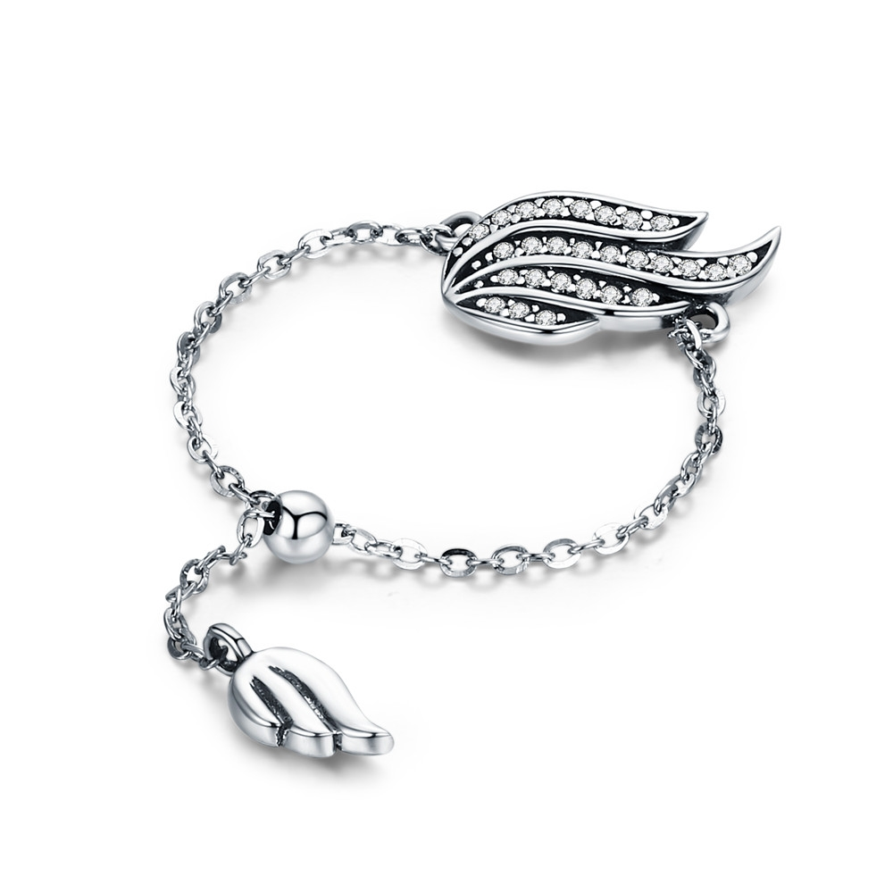 | SCR331 | 精灵羽翼-925银项链 | 小草+S925 | 925银+氧化+锆石 | 1.5 | 总长10cm高宽0.9*1.5cm | 32 | SCR银戒指
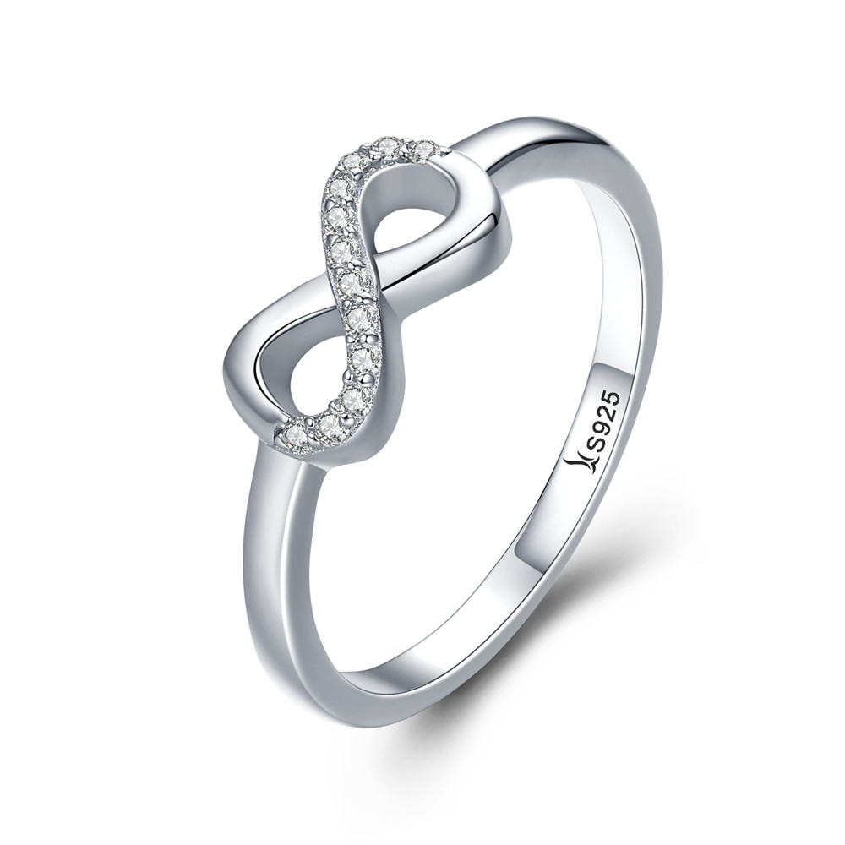 | SCR332-6 | 魅力无限-925银戒指 | 小草+S925 | 925银+镀白金+锆石 | 1.7 | 戒壁0.2cm高宽0.6*1cm | 25 | SCR银戒指
 | SCR332-7 | 魅力无限-925银戒指 | 小草+S925 | 925银+镀白金+锆石 | 1.7 | 戒壁0.2cm高宽0.6*1cm | 25 | SCR银戒指
 | SCR332-8 | 魅力无限-925银戒指 | 小草+S925 | 925银+镀白金+锆石 | 1.7 | 戒壁0.2cm高宽0.6*1cm | 25 | SCR银戒指
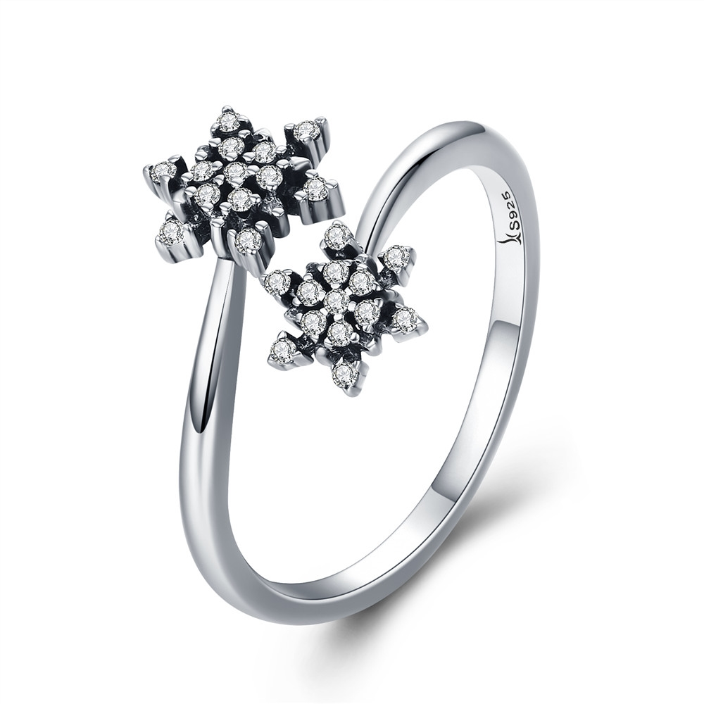 | SCR333 | 优雅雪花-925银戒指 | 小草+S925 | 925银+氧化+锆石 | 2 | 戒壁0.2cm 大星星高宽0.8*0.8cm 小星星高宽0.7*0.7cm | 27 | SCR银戒指
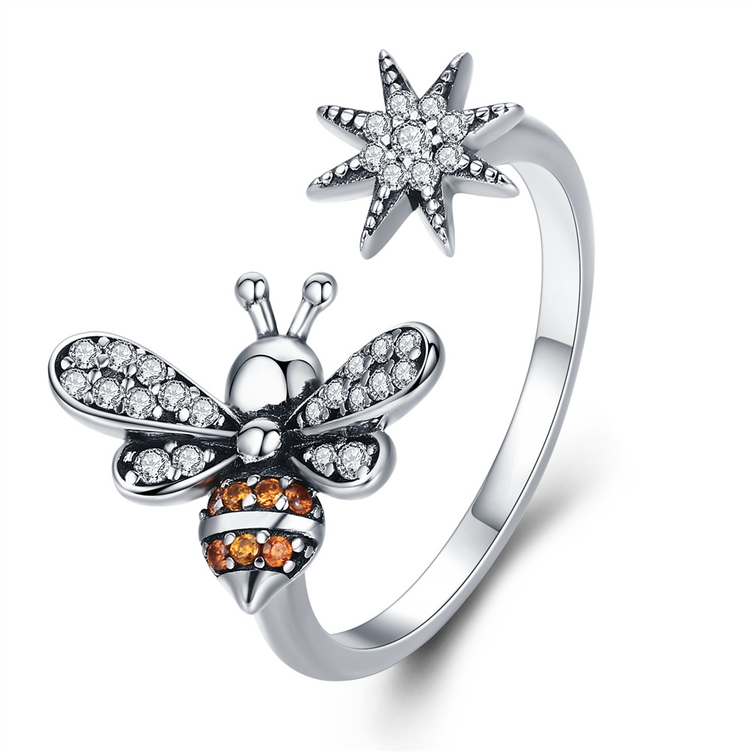 | SCR334 | 蜜蜂物语-925银戒指 | 小草+S925 | 925银+氧化+锆石 | 2.1 | 戒壁0.2cm 蜜蜂高宽1.3*1.1cm 小星星高宽0.7*0.7cm | 33 | SCR银戒指
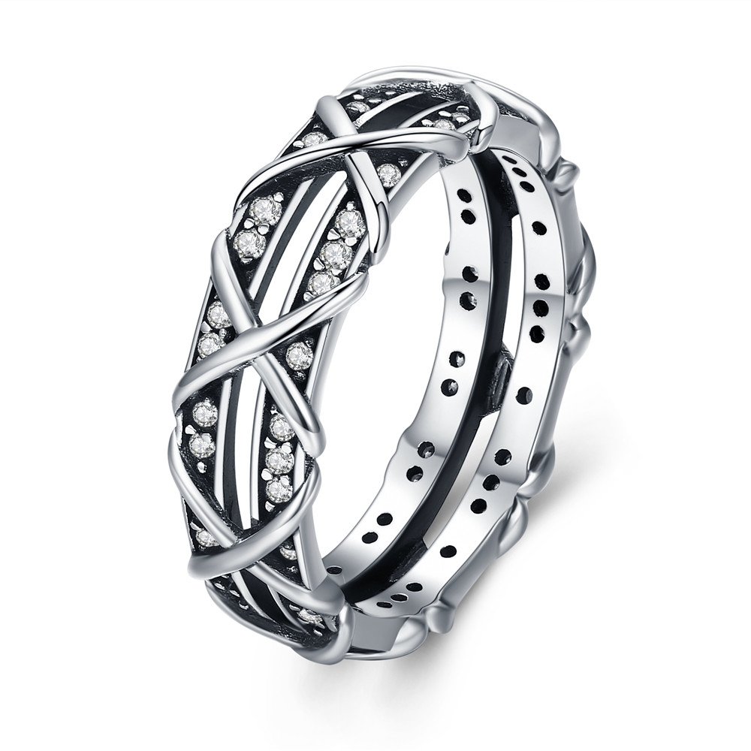 | SCR335-6 | 魅力缠绕-925银戒指 | 小草+S925 | 925银+氧化+锆石 | 2.9 | 戒壁0.6cm | 36 | SCR银戒指
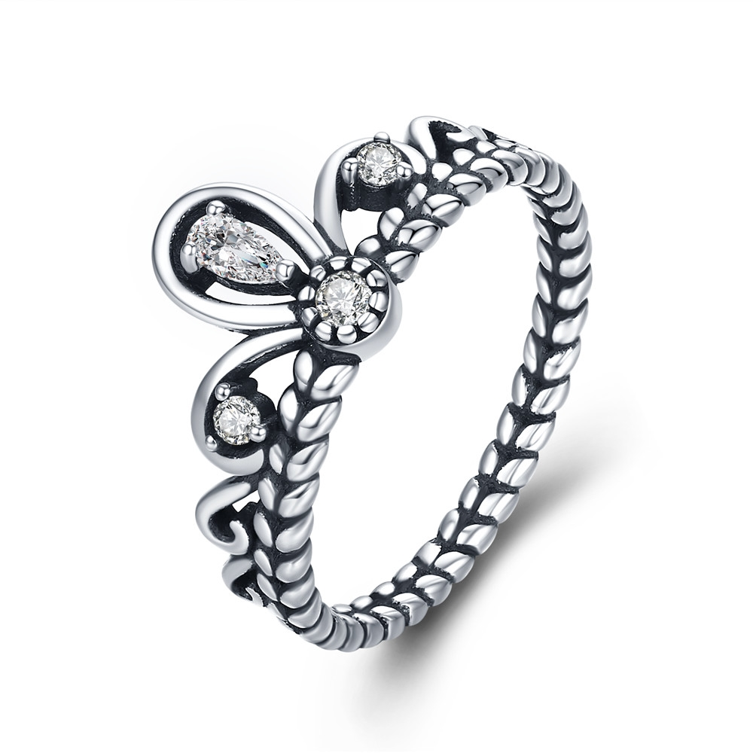 | SCR337-6 | 典雅皇冠-925银戒指 | S925 | 925银+氧化+锆石 | 1.84 | 戒壁0.2cm高0.9cm | 24 | SCR银戒指
 | SCR337-7 | 典雅皇冠-925银戒指 | S925 | 925银+氧化+锆石 | 1.84 | 戒壁0.2cm高0.9cm | 24 | SCR银戒指
 | SCR337-8 | 典雅皇冠-925银戒指 | S925 | 925银+氧化+锆石 | 1.84 | 戒壁0.2cm高0.9cm | 24 | SCR银戒指
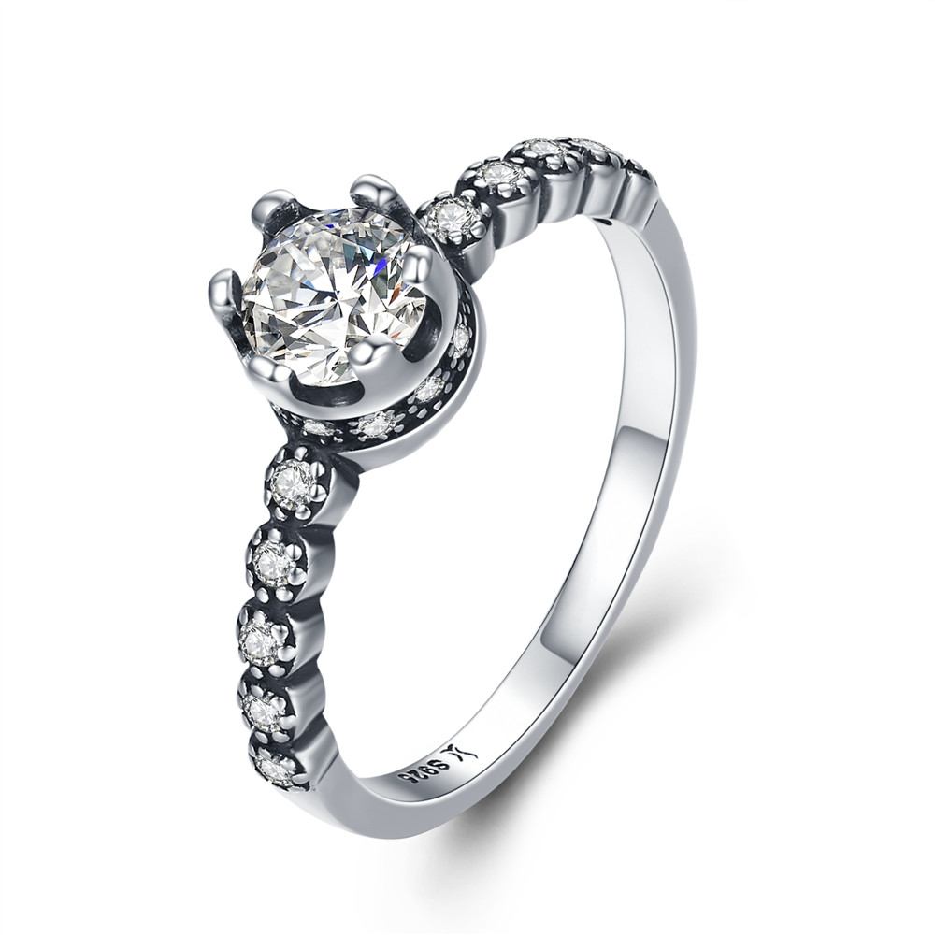 | SCR338-6 | 女王桂冠-925银戒指 | 小草+S925 | 925银+氧化+锆石 | 1.88 | 戒壁0.2cm高宽0.6*0.6cm | 26 | SCR银戒指
 | SCR338-7 | 女王桂冠-925银戒指 | 小草+S925 | 925银+氧化+锆石 | 1.88 | 戒壁0.2cm高宽0.6*0.6cm | 26 | SCR银戒指
 | SCR338-8 | 女王桂冠-925银戒指 | 小草+S925 | 925银+氧化+锆石 | 0.1 | 戒壁0.2cm高宽0.6*0.6cm | 26 | SCR银戒指
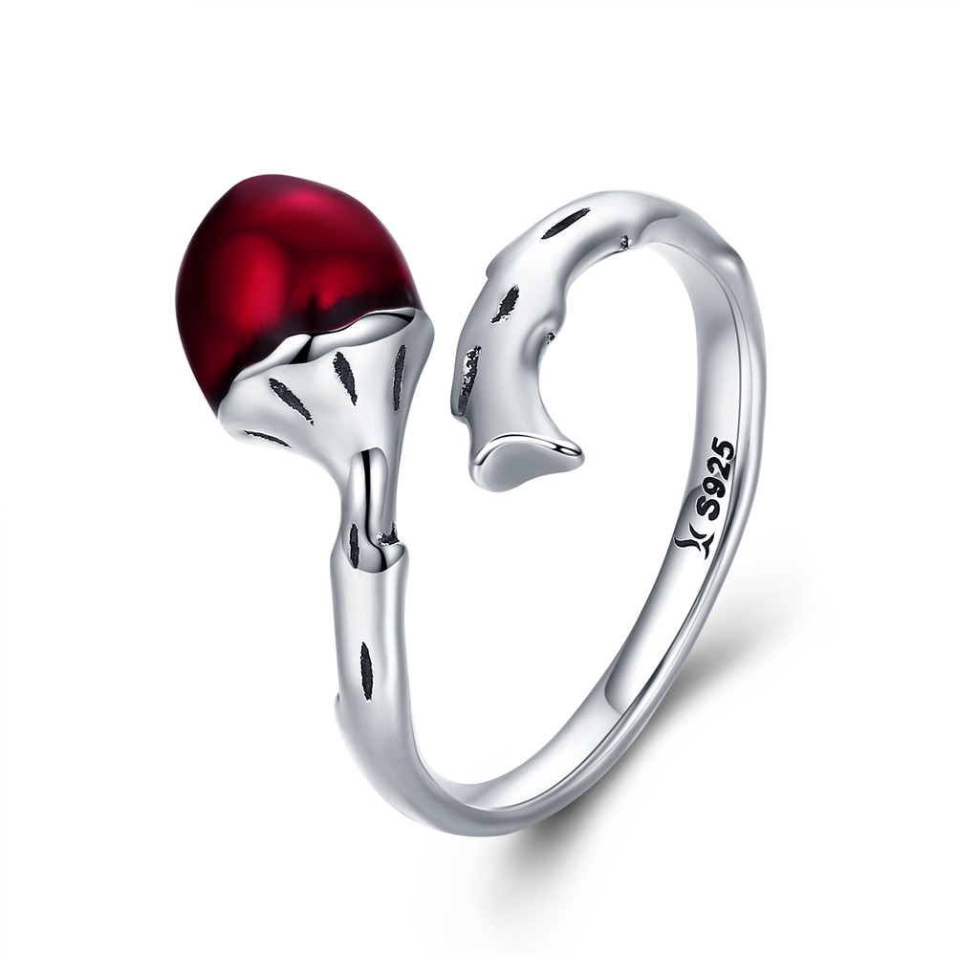 | SCR339 | 勇敢果实-925银戒指 | 小草+S925 | 925银+氧化+滴油 | 3.7 | 戒壁0.3cm榛子高宽0.8*0.8cm | 39 | SCR银戒指
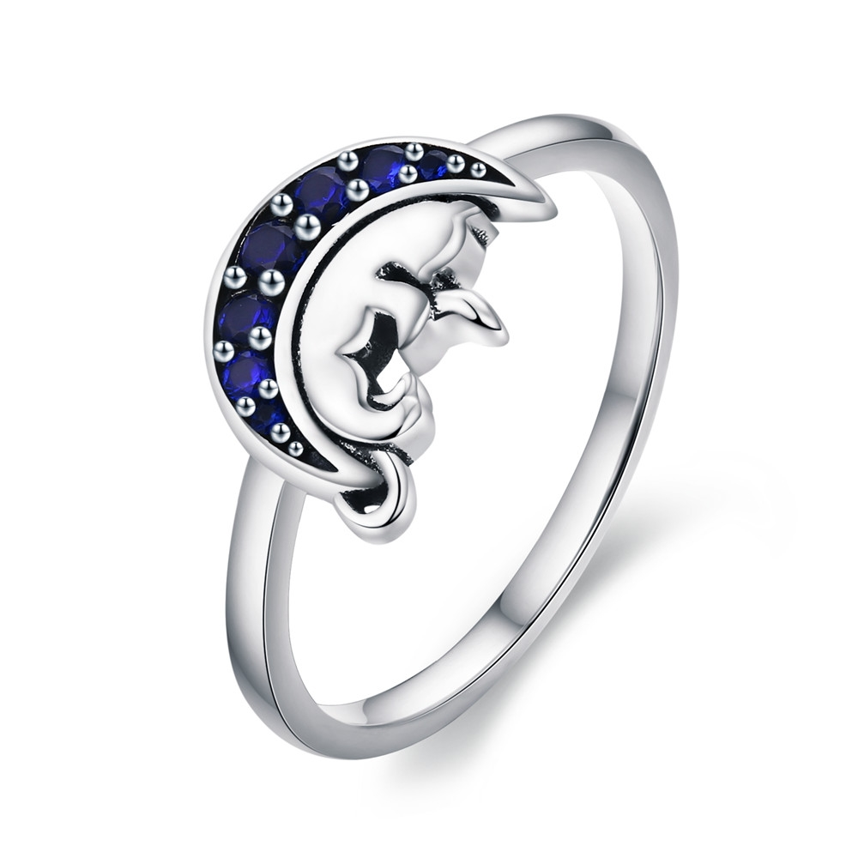 | SCR340-6 | 月亮猫-925银戒指 | 小草+S925 | 925银+氧化+锆石 | 2.2 | 戒壁0.2cm高宽0.9*1.1cm | 27 | SCR银戒指
 | SCR340-7 | 月亮猫-925银戒指 | 小草+S925 | 925银+氧化+锆石 | 2.2 | 戒壁0.2cm高宽0.9*1.1cm | 27 | SCR银戒指
 | SCR340-8 | 月亮猫-925银戒指 | 小草+S925 | 925银+氧化+锆石 | 2.2 | 戒壁0.2cm高宽0.9*1.1cm | 27 | SCR银戒指
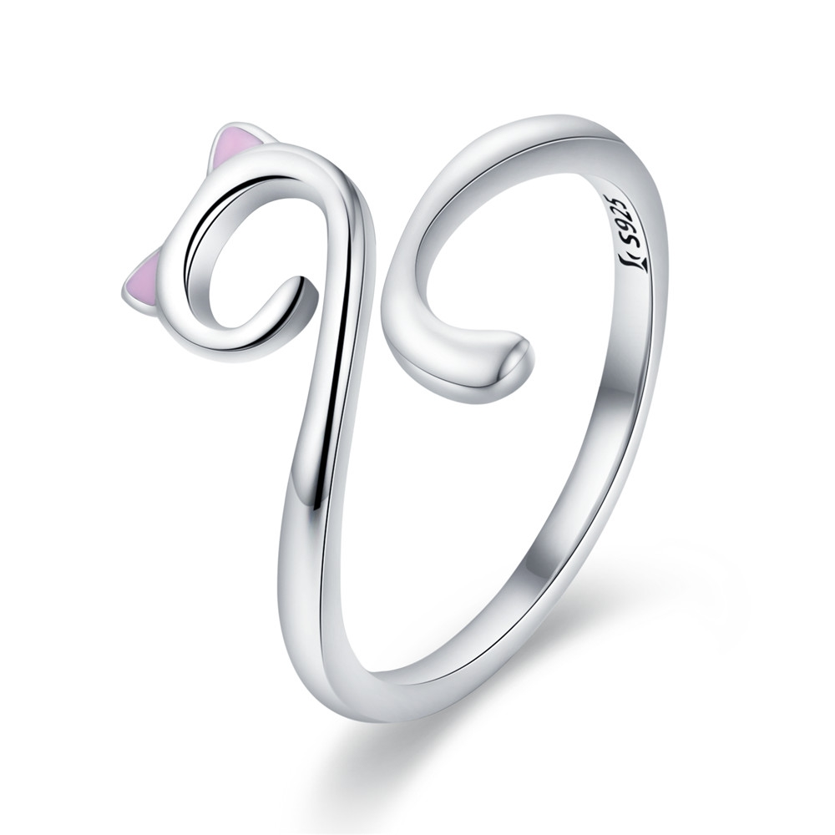 | SCR341 | 猫之爱-925银戒指 | 小草+S925 | 925银+氧化+滴油 | 1.6 | 戒壁0.2cm高1.2cm | 24 | SCR银戒指
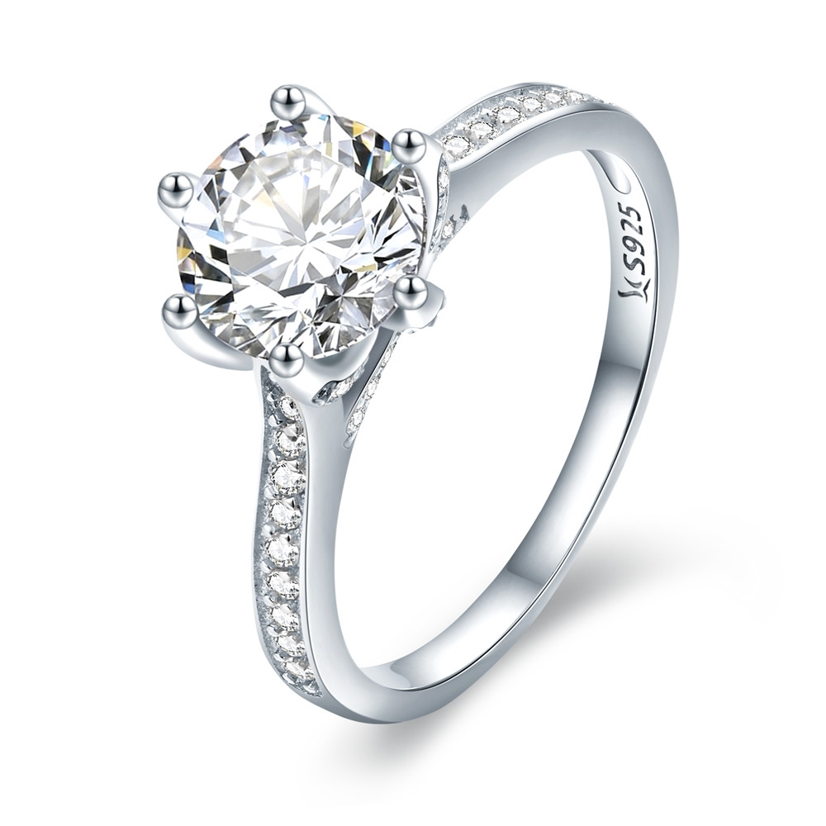 | SCR342-6 | 永恒优雅-925银戒指 | S925 | 925银+镀白金+锆石 | 3.1 | 戒壁0.2cm高1*0.9cm | 36 | SCR银戒指
 | SCR342-7 | 永恒优雅-925银戒指 | S925 | 925银+镀白金+锆石 | 3.1 | 戒壁0.2cm高1*0.9cm | 36 | SCR银戒指
 | SCR342-8 | 永恒优雅-925银戒指 | S925 | 925银+镀白金+锆石 | 3.1 | 戒壁0.2cm高1*0.9cm | 36 | SCR银戒指
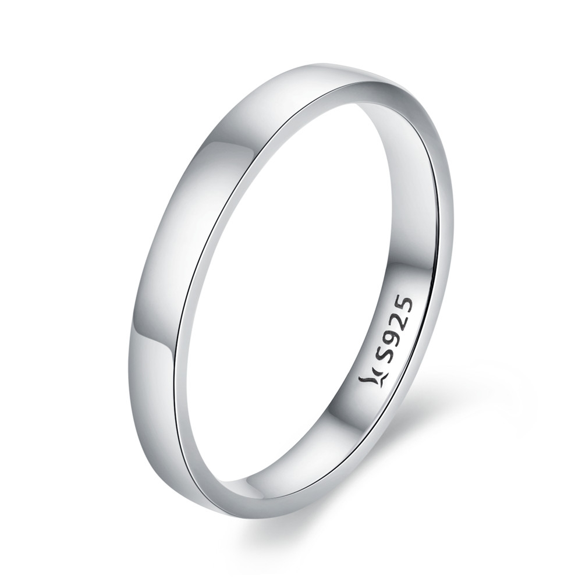 | SCR343-6 | 简约情怀-925银戒指 | S925 | 925银+镀白金 | 0.1 | 戒壁0.2cm | 22 | SCR银戒指
 | SCR343-7 | 简约情怀-925银戒指 | S925 | 925银+镀白金 | 1.8 | 戒壁0.2cm | 22 | SCR银戒指
 | SCR343-8 | 简约情怀-925银戒指 | S925 | 925银+镀白金 | 1.8 | 戒壁0.2cm | 22 | SCR银戒指
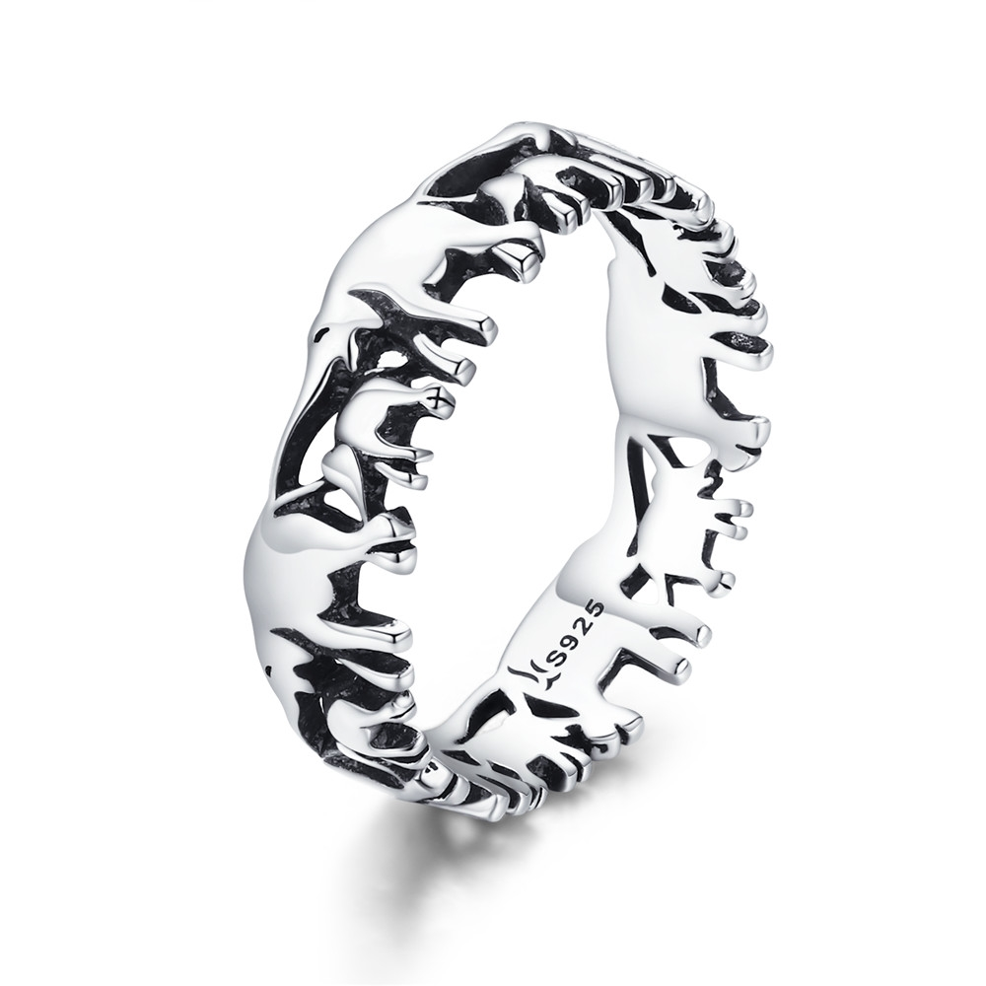 | SCR344-6 | 大象家族-925银戒指 | 小草+S925 | 925银+氧化 | 2.2 | 戒壁0.6cm | 29 | SCR银戒指
 | SCR344-7 | 大象家族-925银戒指 | 小草+S925 | 925银+氧化 | 2.2 | 戒壁0.6cm | 29 | SCR银戒指
 | SCR344-8 | 大象家族-925银戒指 | 小草+S925 | 925银+氧化 | 2.2 | 戒壁0.6cm | 29 | SCR银戒指
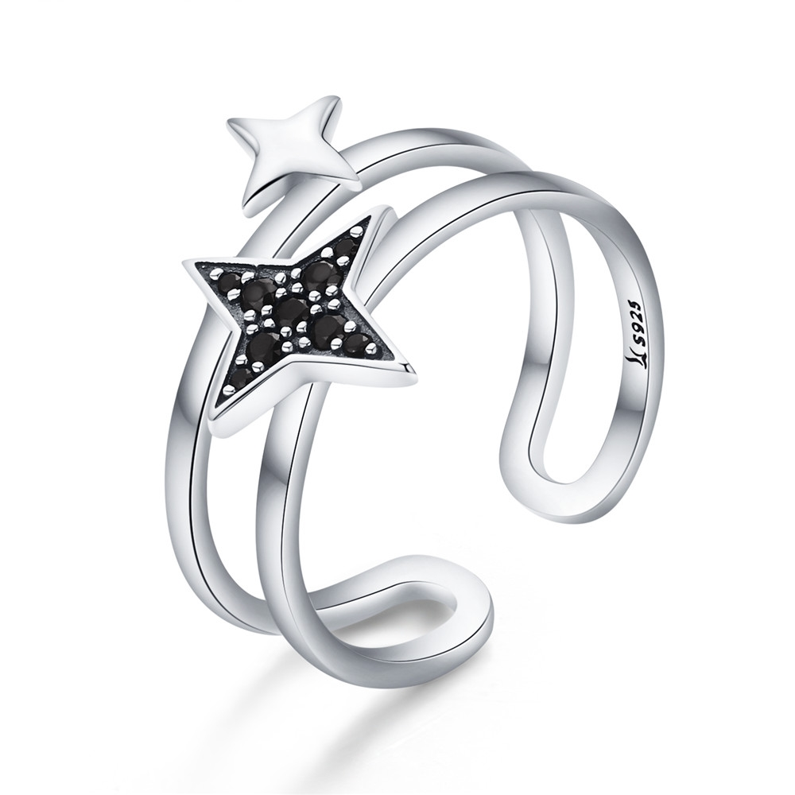 | SCR345 | 璀璨星辉-925银戒指 | 小草+S925 | 925银+氧化+锆石 | 2.4 | 戒壁0.6cm高1.5*1.4cm | 29 | SCR银戒指
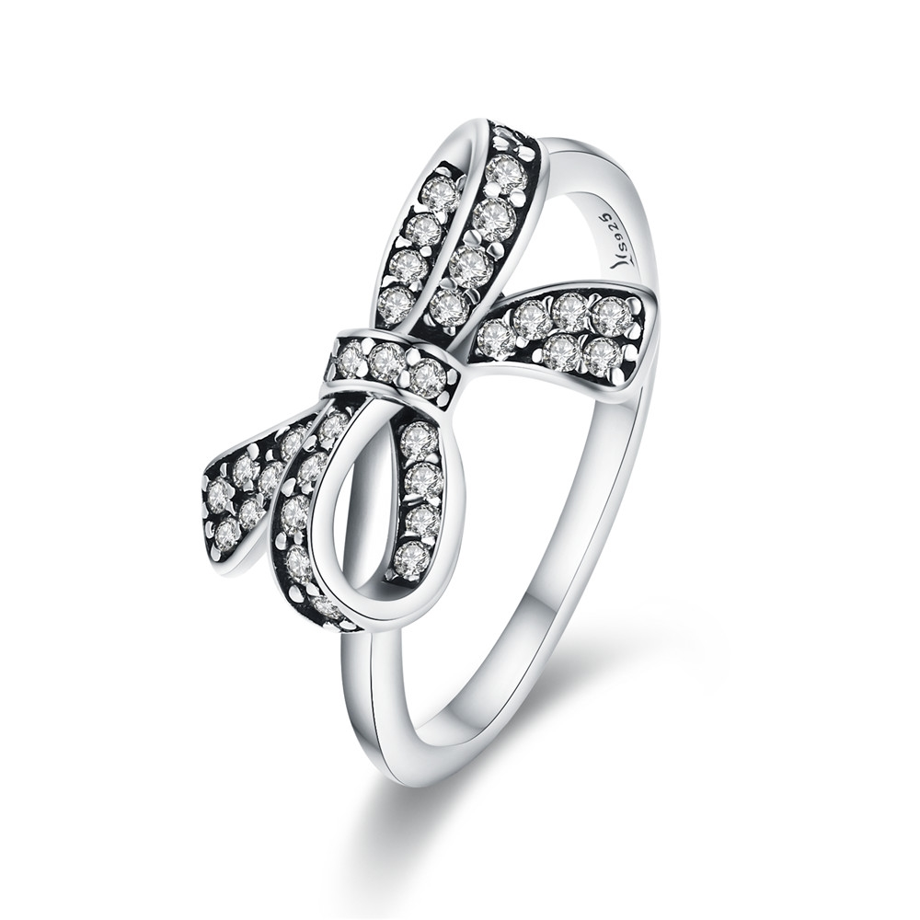 | SCR346-6 | 情陷蝴蝶结-925银戒指 | 小草+S925 | 925银+氧化+锆石 | 1.6 | 高戒壁0.2cm宽1*1.3cm | 29 | SCR银戒指
 | SCR346-7 | 情陷蝴蝶结-925银戒指 | 小草+S925 | 925银+氧化+锆石 | 1.6 | 高戒壁0.2cm宽1*1.3cm | 29 | SCR银戒指
 | SCR346-8 | 情陷蝴蝶结-925银戒指 | 小草+S925 | 925银+氧化+锆石 | 1.6 | 高戒壁0.2cm宽1*1.3cm | 29 | SCR银戒指
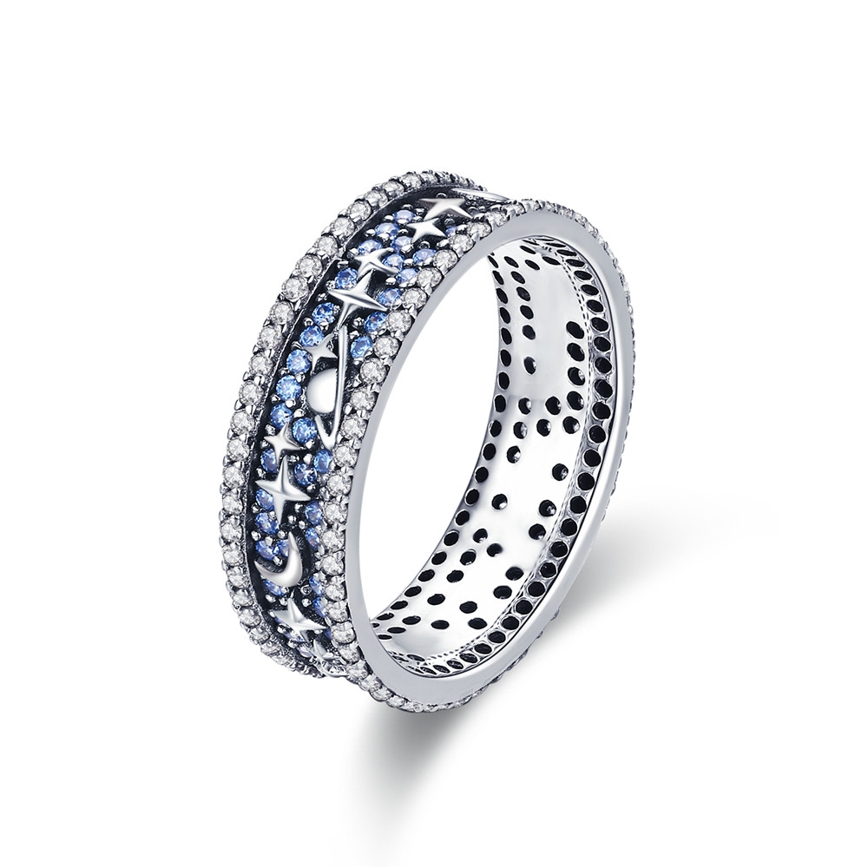 | SCR347-6 | 星图-925银戒指 | 小草+S925 | 925银+氧化+锆石 | 3.1 | 戒壁0.6cm | 69 | SCR银戒指
 | SCR347-7 | 星图-925银戒指 | 小草+S925 | 925银+氧化+锆石 | 3.1 | 戒壁0.6cm | 69 | SCR银戒指
 | SCR347-8 | 星图-925银戒指 | 小草+S925 | 925银+氧化+锆石 | 3.1 | 戒壁0.6cm | 69 | SCR银戒指
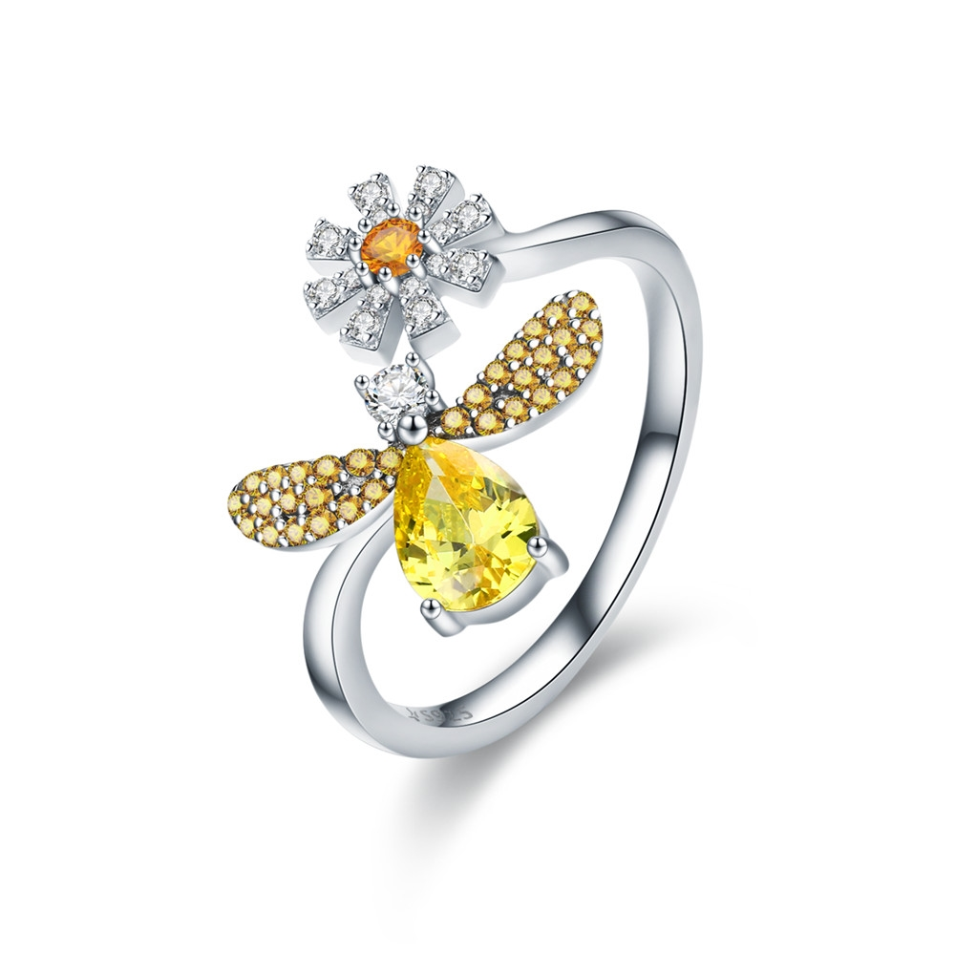 | SCR348 | 蜜蜂的祝福-925银戒指 | 音符+S925 | 925银+镀白金+锆石 | 2.5 | 高戒壁0.2cm宽1.6*1.5cm | 35 | SCR银戒指
 | SCR349 | 暗夜仙子-925银戒指 | 小草+S925 | 925银+镀白金+锆石 | 2.6 | 高戒壁0.2cm宽1.6*1.7cm | 33 | SCR银戒指
 | SCR350 | 日月相伴-925银戒指 | 小草+S925 | 925银+镀白金+锆石 | 3.5 | 戒壁0.6cm高1.4cm | 41 | SCR银戒指
 | SCR351 | 春之芽-925银戒指 | 小草+S925 | 925银+氧化+锆石 | 2 | 戒壁0.2cm高宽1.6*1cm | 30 | SCR银戒指
 | SCR352 | 麋鹿传说-925银戒指 | 音符+S925 | 925银+氧化+锆石 | 2.6 | 戒壁0.2cm高宽1.7*1.7cm | 32 | SCR银戒指
 | SCR353-7 | 春之蝶-925银戒指 | 小草+S925 | 925银+氧化+锆石 | 2.9 | 戒壁0.2~0.6cm高宽2*0.9cm | 37 | SCR银戒指
 | SCR354 | 蝴蝶梦-925银戒指 | 音符+S925 | 925银+镀白金+锆石 | 2.6 | 高宽1.9*1.6cm 戒壁0.18cm | 43 | SCR银戒指
 | SCR355 | 可爱仙子-925银戒指 | 小草+S925 | 925银+氧化+滴油+锆石 | 3.1 | 戒壁0.2cm小熊高宽1.1*1.2cm | 35 | SCR银戒指
 | SCR356-6 | 可爱法斗-925银戒指 | 小草+S925 | 925银+氧化 | 2.3 | 戒壁0.7cm | 27 | SCR银戒指
 | SCR356-7 | 可爱法斗-925银戒指 | 小草+S925 | 925银+氧化 | 2.3 | 戒壁0.7cm | 27 | SCR银戒指
 | SCR357-6 | 无穷魅力-925银戒指 | S925 | 925银+氧化+锆石 | 1.4 | 戒壁0.2cm高宽0.8*1cm | 20 | SCR银戒指
 | SCR357-7 | 无穷魅力-925银戒指 | S925 | 925银+氧化+锆石 | 1.4 | 戒壁0.2cm高宽0.8*1cm | 20 | SCR银戒指
 | SCR357-8 | 无穷魅力-925银戒指 | S925 | 925银+氧化+锆石 | 1.4 | 戒壁0.2cm高宽0.8*1cm | 20 | SCR银戒指
 | SCR357-9 | 无穷魅力-925银戒指 | S925 | 925银+氧化+锆石 | 1.4 | 戒壁0.2cm高宽0.8*1cm | 20 | SCR银戒指
 | SCR358-6 | 神奇麋鹿-925银戒指 | 小草+S925 | 925银+镀白金+镀黑金+滴油+锆石 | 1.8 | 戒壁0.2cm高宽1.1*1.2cm | 34 | SCR银戒指
 | SCR358-7 | 神奇麋鹿-925银戒指 | 小草+S925 | 925银+镀白金+镀黑金+滴油+锆石 | 1.8 | 戒壁0.2cm高宽1.1*1.2cm | 34 | SCR银戒指
 | SCR358-8 | 神奇麋鹿-925银戒指 | 小草+S925 | 925银+镀白金+镀黑金+滴油+锆石 | 1.8 | 戒壁0.2cm高宽1.1*1.2cm | 34 | SCR银戒指
 | SCR359 | 可爱仙子-925银戒指 | 音符+S925 | 925银+镀白金+滴油+锆石 | 2.3 | 戒壁0.2cm两边翅膀高宽0.9*2.3cm | 35 | SCR银戒指
 | SCR360-6 | 海之精灵-925银戒指 | 音符+S925 | 925银+氧化+黑贝珠 | 2.4 | 戒壁0.3cm高宽1.1*1.1cm | 27 | SCR银戒指
 | SCR360-7 | 海之精灵-925银戒指 | 音符+S925 | 925银+氧化+黑贝珠 | 2.4 | 戒壁0.3cm高宽1.1*1.1cm | 27 | SCR银戒指
 | SCR360-8 | 海之精灵-925银戒指 | 音符+S925 | 925银+氧化+黑贝珠 | 2.4 | 戒壁0.3cm高宽1.1*1.1cm | 27 | SCR银戒指
 | SCR361-6 | 人鱼之恋-925银戒指 | 小草+S925 | 925银+氧化+玻璃 | 2.4 | 戒壁0.2cm高宽1.1*1cm | 28 | SCR银戒指
 | SCR361-7 | 人鱼之恋-925银戒指 | 小草+S925 | 925银+氧化+玻璃 | 2.4 | 戒壁0.2cm高宽1.1*1cm | 28 | SCR银戒指
 | SCR361-8 | 人鱼之恋-925银戒指 | 小草+S925 | 925银+氧化+玻璃 | 2.4 | 戒壁0.2cm高宽1.1*1cm | 28 | SCR银戒指
 | SCR362-6 | 花之精灵-925银戒指 | 音符+S925 | 925银+镀白金+滴油+锆石 | 2.8 | 戒壁0.2cm高宽1.4*1.5cm | 35 | SCR银戒指
 | SCR362-7 | 花之精灵-925银戒指 | 音符+S925 | 925银+镀白金+滴油+锆石 | 2.8 | 戒壁0.2cm高宽1.4*1.5cm | 35 | SCR银戒指
 | SCR362-8 | 花之精灵-925银戒指 | 音符+S925 | 925银+镀白金+滴油+锆石 | 2.8 | 戒壁0.2cm高宽1.4*1.5cm | 35 | SCR银戒指
 | SCR363-6 | 捕梦网-925银戒指 | 音符+S925 | 925银+氧化+锆石 | 0.7 | 戒壁0.2cm高宽1.9*1cm | 29 | SCR银戒指
 | SCR363-7 | 捕梦网-925银戒指 | 音符+S925 | 925银+氧化+锆石 | 2.4 | 戒壁0.2cm高宽1.9*1cm | 29 | SCR银戒指
 | SCR363-8 | 捕梦网-925银戒指 | 音符+S925 | 925银+氧化+锆石 | 0.7 | 戒壁0.2cm高宽1.9*1cm | 29 | SCR银戒指
 | SCR364-6 | 森之精灵-925银戒指 | S925 | 925银+镀白金+锆石 | 2.3 | 戒壁0.2cm高宽1.3*1.3cm | 28 | SCR银戒指
 | SCR364-7 | 森之精灵-925银戒指 | S925 | 925银+镀白金+锆石 | 2.3 | 戒壁0.2cm高宽1.3*1.3cm | 28 | SCR银戒指
 | SCR364-8 | 森之精灵-925银戒指 | S925 | 925银+镀白金+锆石 | 2.3 | 戒壁0.2cm高宽1.3*1.3cm | 28 | SCR银戒指
 | SCR365 | 爱的火花-925银戒指 | 音符+S925 | 925银+氧化+锆石 | 2.1 | 戒壁0.2cm高0.6cm | 28 | SCR银戒指
 | SCR366 | 萌宠印记-925银戒指 | 音符+S925 | 925银+氧化+滴油 | 2.5 | 戒壁0.2cm高0.5cm | 29 | SCR银戒指
 | SCR367-6 | 炽热的心跳-925银戒指 | 小草+S925 | 925银+镀白金+滴油 | 3.5 | 戒壁0.6cm | 35 | SCR银戒指
 | SCR367-7 | 炽热的心跳-925银戒指 | 小草+S925 | 925银+镀白金+滴油 | 3.5 | 戒壁0.6cm | 35 | SCR银戒指
 | SCR367-8 | 炽热的心跳-925银戒指 | 小草+S925 | 925银+镀白金+滴油 | 3.5 | 戒壁0.6cm | 35 | SCR银戒指
 | SCR368-6 | 独特的你-925银戒指 | 小草+S925 | 925银+氧化+锆石 | 4 | 组合戒壁0.5cm高1.2cm | 52 | SCR银戒指
 | SCR368-7 | 独特的你-925银戒指 | 小草+S925 | 925银+氧化+锆石 | 4 | 组合戒壁0.5cm高1.2cm | 52 | SCR银戒指
 | SCR368-8 | 独特的你-925银戒指 | 小草+S925 | 925银+氧化+锆石 | 4 | 组合戒壁0.5cm高1.2cm | 52 | SCR银戒指
 | SCR369-6 | 法蒂玛的守护-925银戒指 | 音符+S925 | 925银+氧化+锆石 | 1.9 | 戒壁0.2cm高宽1.2*0.9cm | 27 | SCR银戒指
 | SCR369-7 | 法蒂玛的守护-925银戒指 | 音符+S925 | 925银+氧化+锆石 | 1.9 | 戒壁0.2cm高宽1.2*0.9cm | 27 | SCR银戒指
 | SCR369-8 | 法蒂玛的守护-925银戒指 | 音符+S925 | 925银+氧化+锆石 | 1.9 | 戒壁0.2cm高宽1.2*0.9cm | 27 | SCR银戒指
 | SCR370-6 | 椰子树-925银戒指 | 小草+S925 | 925银+氧化+锆石 | 1.78 | 戒壁0.2cm高宽1.4*0.9cm | 28.98 | SCR银戒指
 | SCR370-7 | 椰子树-925银戒指 | 小草+S925 | 925银+氧化+锆石 | 1.78 | 戒壁0.2cm高宽1.4*0.9cm | 28.98 | SCR银戒指
 | SCR370-8 | 椰子树-925银戒指 | 小草+S925 | 925银+氧化+锆石 | 1.78 | 戒壁0.2cm高宽1.4*0.9cm | 28.98 | SCR银戒指
 | SCR371-6 | 仙人掌-925银戒指 | 小草+S925 | 925银+氧化+锆石 | 1.75 | 戒壁0.2cm高宽1.2*0.7cm | 26.46 | SCR银戒指
 | SCR371-7 | 仙人掌-925银戒指 | 小草+S925 | 925银+氧化+锆石 | 1.75 | 戒壁0.2cm高宽1.2*0.7cm | 26.46 | SCR银戒指
 | SCR371-8 | 仙人掌-925银戒指 | 小草+S925 | 925银+氧化+锆石 | 1.75 | 戒壁0.2cm高宽1.2*0.7cm | 26.46 | SCR银戒指
 | SCR372-6 | 百搭精灵-925银戒指 | 小草+S925 | 925银+氧化+滴油 | 1.97 | 戒壁0.25cm | 29.34 | SCR银戒指
 | SCR372-7 | 百搭精灵-925银戒指 | 小草+S925 | 925银+氧化+滴油 | 1.97 | 戒壁0.25cm | 29.34 | SCR银戒指
 | SCR372-8 | 百搭精灵-925银戒指 | 小草+S925 | 925银+氧化+滴油 | 1.97 | 戒壁0.25cm | 29.34 | SCR银戒指
 | SCR373-6 | 可爱蝴蝶结-925银戒指 | 小草+S925 | 925银+氧化+锆石 | 2.13 | 戒壁0.3cm高宽0.4*1.6cm | 29.16 | SCR银戒指
 | SCR373-7 | 可爱蝴蝶结-925银戒指 | 小草+S925 | 925银+氧化+锆石 | 2.13 | 戒壁0.3cm高宽0.4*1.6cm | 29.16 | SCR银戒指
 | SCR373-8 | 可爱蝴蝶结-925银戒指 | 小草+S925 | 925银+氧化+锆石 | 2.13 | 戒壁0.3cm高宽0.4*1.6cm | 29.16 | SCR银戒指
 | SCR374-6 | 简约精灵-925银戒指 | 小草+S925 | 925银+氧化+锆石 | 0.1 | 戒壁0.2cm | 22.14 | SCR银戒指
 | SCR374-7 | 简约精灵-925银戒指 | 小草+S925 | 925银+氧化+锆石 | 1.5 | 戒壁0.2cm | 22.14 | SCR银戒指
 | SCR374-8 | 简约精灵-925银戒指 | 小草+S925 | 925银+氧化+锆石 | 1.5 | 戒壁0.2cm | 22.14 | SCR银戒指
 | SCR375-6 | 小蜻蜓-925银戒指 | 小草+S925 | 925银 | 2.12 | 戒壁0.2cm高宽1.4*1.4cm | 36 | SCR银戒指
 | SCR375-7 | 小蜻蜓-925银戒指 | 小草+S925 | 925银 | 2.12 | 戒壁0.2cm高宽1.4*1.4cm | 36 | SCR银戒指
 | SCR375-8 | 小蜻蜓-925银戒指 | 小草+S925 | 925银 | 2.12 | 戒壁0.2cm高宽1.4*1.4cm | 36 | SCR银戒指
 | SCR376 | 海洋之星-925银戒指 | 小草+S925 | 925银 | 1.99 | 戒壁0.2cm高宽1.1*1.5cm | 28 | SCR银戒指
 | SCR377 | 璀璨星系-925银戒指 | 小草+S925 | 925银 | 2.57 | 戒壁0.2cm高宽0.8*1.2cm | 35 | SCR银戒指
 | SCR378-6 | 波浪-925银戒指 | 小草+S925 | 925银 | 1.52 | 戒壁0.2cm高宽0.9*0.9cm | 22 | SCR银戒指
 | SCR378-7 | 波浪-925银戒指 | 小草+S925 | 925银 | 1.52 | 戒壁0.2cm高宽0.9*0.9cm | 22 | SCR银戒指
 | SCR378-8 | 波浪-925银戒指 | 小草+S925 | 925银 | 1.52 | 戒壁0.2cm高宽0.9*0.9cm | 22 | SCR银戒指
 | SCR378-9 | 波浪-925银戒指 | 小草+S925 | 925银+氧化+锆石 | 1.52 | 戒壁0.2cm高宽0.9*0.9cm | 22 | SCR银戒指
 | SCR379-7 | 波浪-925银戒指 | 小草+S925 | 925银 | 1.43 | 戒壁0.2cm高宽0.5*1.6cm | 23 | SCR银戒指
 | SCR379-8 | 波浪-925银戒指 | 小草+S925 | 925银 | 1.43 | 戒壁0.2cm高宽0.5*1.6cm | 23 | SCR银戒指
 | SCR380-6 | 热带鱼-925银戒指 | 小草+S925 | 925银 | 2.08 | 戒壁0.2cm 大鱼高宽0.9*0.9cm 小鱼高宽0.7*0.7cm | 31 | SCR银戒指
 | SCR380-8 | 热带鱼-925银戒指 | 小草+S925 | 925银 | 2.08 | 戒壁0.2cm 大鱼高宽0.9*0.9cm 小鱼高宽0.7*0.7cm | 31 | SCR银戒指
 | SCR381-7 | 百搭精灵-925银戒指 | 小草+S925 | 925银 | 3.2 | 戒壁0.2cm | 40 | SCR银戒指
 | SCR382 | 玫瑰之恋-925银戒指 | 小草+S925 | 925银 | 3.28 | 戒壁0.2cm高宽1.2*1.5cm | 38 | SCR银戒指
 | SCR387-2 | 可爱猫耳-925银戒指 | S925 | 925银+镀白金 | 1.7 | 戒壁0.3cm高宽0.6*1.1cm | 22.9 | SCR银戒指
 | SCR387-3 | 可爱猫耳-925银戒指 | S925 | 925银+镀玫瑰金 | 1.7 | 戒壁0.3cm高宽0.6*1.1cm | 22.3 | SCR银戒指
 | SCR387-4 | 可爱猫耳-925银戒指 | S925 | 925银+镀真金 | 1.7 | 戒壁0.3cm高宽0.6*1.1cm | 22.9 | SCR银戒指
 | SCR388-6 | 独角兽记忆-925银戒指 | 小草+S925 | 925银+氧化+滴油 | 2.6 | 戒壁0.2cm高宽1*1cm | 34 | SCR银戒指
 | SCR388-7 | 独角兽记忆-925银戒指 | 小草+S925 | 925银+氧化+滴油 | 2.6 | 戒壁0.2cm高宽1*1cm | 34 | SCR银戒指
 | SCR388-8 | 独角兽记忆-925银戒指 | 小草+S925 | 925银+氧化+滴油 | 2.6 | 戒壁0.2cm高宽1*1cm | 34 | SCR银戒指
 | SCR389-6 | 怦然心动-925银戒指 | 小草+S925 | 925银+镀白金+锆石 | 1.26 | 戒壁0.2cm高宽0.6*0.6cm | 20.2 | SCR银戒指
 | SCR389-7 | 怦然心动-925银戒指 | 小草+S925 | 925银+镀白金+锆石 | 1.26 | 戒壁0.2cm高宽0.6*0.6cm | 20.2 | SCR银戒指
 | SCR389-8 | 怦然心动-925银戒指 | 小草+S925 | 925银+镀白金+锆石 | 1.26 | 戒壁0.2cm高宽0.6*0.6cm | 20.2 | SCR银戒指
 | SCR390-6 | 花之舞 -925银戒指 | 小草+S925 | 925银+氧化 +锆石+滴油 | 0.1 | 戒壁0.4cm | 37.6 | SCR银戒指
 | SCR390-7 | 花之舞 -925银戒指 | 小草+S925 | 925银+氧化+ 锆石+滴油 | 2.75 | 戒壁0.4cm | 37.6 | SCR银戒指
 | SCR390-8 | 花之舞 -925银戒指 | 小草+S925 | 925银+氧化+ 锆石+滴油 | 2.75 | 戒壁0.4cm | 37.6 | SCR银戒指
 | SCR391-6 | 蜂巢-925银戒指 | 小草+S925 | 925银+氧化+锆石 | 3.06 | 戒壁0.7cm | 49.8 | SCR银戒指
 | SCR391-7 | 蜂巢-925银戒指 | 小草+S925 | 925银+氧化+锆石 | 3.06 | 戒壁0.7cm | 49.8 | SCR银戒指
 | SCR391-8 | 蜂巢-925银戒指 | 小草+S925 | 925银+氧化+锆石 | 0.1 | 戒壁0.7cm | 49.8 | SCR银戒指
 | SCR392-6 | 彩虹-925银戒指 | 小草+S925 | 925银+氧化+锆石 | 1.55 | 戒壁0.2cm | 33.7 | SCR银戒指
 | SCR392-7 | 彩虹-925银戒指 | 小草+S925 | 925银+氧化+锆石 | 1.55 | 戒壁0.2cm | 33.7 | SCR银戒指
 | SCR392-8 | 彩虹-925银戒指 | 小草+S925 | 925银+氧化+锆石 | 1.55 | 戒壁0.2cm | 33.7 | SCR银戒指
 | SCR393-6 | 呆萌猫咪-925银戒指 | 小草+S925 | 925银+氧化+锆石 | 2.3 | 戒壁0.2cm高宽1.2*1cm | 31.5 | SCR银戒指
 | SCR393-7 | 呆萌猫咪-925银戒指 | 小草+S925 | 925银+氧化+锆石 | 2.3 | 戒壁0.2cm高宽1.2*1cm | 31.5 | SCR银戒指
 | SCR393-8 | 呆萌猫咪-925银戒指 | 小草+S925 | 925银+氧化+锆石 | 2.3 | 戒壁0.2cm高宽1.2*1cm | 31.5 | SCR银戒指
 | SCR394-6 | 宠物迷情-925银戒指 | 小草+S925 | 925银+氧化 | 1.65 | 戒壁0.2cm高宽0.7*0.4cm | 23 | SCR银戒指
 | SCR394-7 | 宠物迷情-925银戒指 | 小草+S925 | 925银+氧化 | 1.65 | 戒壁0.2cm高宽0.7*0.4cm | 23 | SCR银戒指
 | SCR394-8 | 宠物迷情-925银戒指 | 小草+S925 | 925银+氧化 | 1.65 | 戒壁0.2cm高宽0.7*0.4cm | 23 | SCR银戒指
 | SCR395-6 | 雏菊-925银戒指 | 小草+S925 | 925银+氧化+锆石 | 2.15 | 戒壁0.2cm高宽1*0.7cm | 28 | SCR银戒指
 | SCR395-7 | 雏菊-925银戒指 | 小草+S925 | 925银+氧化+锆石 | 2.15 | 戒壁0.2cm高宽1*0.7cm | 28 | SCR银戒指
 | SCR395-8 | 雏菊-925银戒指 | 小草+S925 | 925银+氧化+锆石 | 2.15 | 戒壁0.2cm高宽1*0.7cm | 28 | SCR银戒指
 | SCR396-6 | 公主桂冠-925银戒指 | S925 | 925银+氧化+锆石 | 3.14 | 戒壁0.2cm高宽0.9*0.6cm | 32 | SCR银戒指
 | SCR396-7 | 公主桂冠-925银戒指 | S925 | 925银+氧化+锆石 | 3.14 | 戒壁0.2cm高宽0.9*0.6cm | 32 | SCR银戒指
 | SCR396-8 | 公主桂冠-925银戒指 | S925 | 925银+氧化+锆石 | 3.14 | 戒壁0.2cm高宽0.9*0.6cm | 32 | SCR银戒指
 | SCR397-6 | 简约雏菊-925银戒指 | S925 | 925银+氧化+锆石 | 2.9 | 戒壁0.6cm | 36 | SCR银戒指
 | SCR397-7 | 简约雏菊-925银戒指 | S925 | 925银+氧化+锆石 | 0.1 | 戒壁0.6cm | 36 | SCR银戒指
 | SCR397-8 | 简约雏菊-925银戒指 | S925 | 925银+氧化+锆石 | 0.1 | 戒壁0.6cm | 36 | SCR银戒指
 | SCR398-6 | 简约雏菊-925银戒指 | S925 | 925银+氧化+锆石 | 1.81 | 戒壁0.2cm高宽0.9*0.9cm | 24 | SCR银戒指
 | SCR398-7 | 简约雏菊-925银戒指 | S925 | 925银+氧化+锆石 | 1.81 | 戒壁0.2cm高宽0.9*0.9cm | 24 | SCR银戒指
 | SCR398-8 | 简约雏菊-925银戒指 | S925 | 925银+氧化+锆石 | 1.81 | 戒壁0.2cm高宽0.9*0.9cm | 24 | SCR银戒指
 | SCR399 | 守护天使-925银戒指 | 小草+S925 | 925银+镀真金+镀白金+滴油 | 1.69 | 戒壁0.2cm高宽0.8*0.6cm | 24 | SCR银戒指
 | SCR400-6 | 萌宠爪痕-925银戒指 | 小草+S925 | 925银+氧化+贝珠 | 3 | 戒壁0.2cm高宽1.1*1.3cm | 31 | SCR银戒指
 | SCR400-7 | 萌宠爪痕-925银戒指 | 小草+S925 | 925银+氧化+贝珠 | 3 | 戒壁0.2cm高宽1.1*1.3cm | 31 | SCR银戒指
 | SCR400-8 | 萌宠爪痕-925银戒指 | 小草+S925 | 925银+氧化+贝珠 | 3 | 戒壁0.2cm高宽1.1*1.3cm | 31 | SCR银戒指
 | SCR401-6 | 心之羁绊-925银戒指 | 小草+S925 | 925银+氧化+锆石 | 1.81 | 戒壁0.2cm高宽0.5*1.5cm | 24 | SCR银戒指
 | SCR401-7 | 心之羁绊-925银戒指 | 小草+S925 | 925银+氧化+锆石 | 1.81 | 戒壁0.2cm高宽0.5*1.5cm | 24 | SCR银戒指
 | SCR402-6 | 扭动魅力-925银戒指 | 小草+S925 | 925银+镀白金+锆石 | 1.25 | 戒壁0.2cm | 19 | SCR银戒指
 | SCR402-7 | 扭动魅力-925银戒指 | 小草+S925 | 925银+镀白金+锆石 | 1.25 | 戒壁0.2cm | 19 | SCR银戒指
 | SCR402-8 | 扭动魅力-925银戒指 | 小草+S925 | 925银+镀白金+锆石 | 1.25 | 戒壁0.2cm | 19 | SCR银戒指
 | SCR404-6 | 爱你的形状-S925银戒指 | 小草+S925 | 925银+氧化+锆石 | 2.3 | 戒壁0.2cm高宽1.3*1.3cm | 31 | SCR银戒指
 | SCR404-7 | 爱你的形状-S925银戒指 | 小草+S925 | 925银+氧化+锆石 | 2.3 | 戒壁0.2cm高宽1.3*1.3cm | 31 | SCR银戒指
 | SCR404-8 | 爱你的形状-S925银戒指 | 小草+S925 | 925银+氧化+锆石 | 2.3 | 戒壁0.2cm高宽1.3*1.3cm | 31 | SCR银戒指
 | SCR405-6 | 我心璀璨-925银戒指 | S925 | 925银+氧化+锆石 | 2.5 | 戒壁0.2cm | 31 | SCR银戒指
 | SCR405-7 | 我心璀璨-925银戒指 | S925 | 925银+氧化+锆石 | 2.5 | 戒壁0.2cm | 31 | SCR银戒指
 | SCR405-8 | 我心璀璨-925银戒指 | S925 | 925银+氧化+锆石 | 2.5 | 戒壁0.2cm | 31 | SCR银戒指
 | SCR406-6 | 星星的守候-925银戒指 | 小草+S925 | 925银+氧化+锆石 | 1.5 | 戒壁0.2cm高宽0.6*0.4cm | 21 | SCR银戒指
 | SCR406-7 | 星星的守候-925银戒指 | 小草+S925 | 925银+氧化+锆石 | 1.5 | 戒壁0.2cm高宽0.6*0.4cm | 21 | SCR银戒指
 | SCR406-8 | 星星的守候-925银戒指 | 小草+S925 | 925银+氧化+锆石 | 1.5 | 戒壁0.2cm高宽0.6*0.4cm | 21 | SCR银戒指
 | SCR409 | 淘气猫咪-S925银戒指 | 小草+S925 | 925银+氧化+滴油 | 3.55 | 戒壁0.2cm高宽1.2*0.9cm | 37 | SCR银戒指
 | SCR410 | 独角兽记忆-S925银戒指 | 小草+S925 | 925银+氧化+滴油 | 4.62 | 戒壁0.2cm高宽0.5*0.6cm | 45 | SCR银戒指
 | SCR411 | 法国斗牛犬-S925银戒指 | 小草+S925 | 925银+氧化+滴油 | 6.8 | 戒壁0.2cm高宽2*1.2cm | 62 | SCR银戒指
 | SCR412-6 | 璀璨星空-S925银戒指 | 小草+S925 | 925银+氧化+锆石 | 3.9 | 戒壁0.2cm高宽月亮1*1.1cm星星0.5*0.5cm | 47 | SCR银戒指
 | SCR412-7 | 璀璨星空-S925银戒指 | 小草+S925 | 925银+氧化+锆石 | 3.9 | 戒壁0.2cm高宽月亮1*1.1cm星星0.5*0.5cm | 47 | SCR银戒指
 | SCR412-8 | 璀璨星空-S925银戒指 | 小草+S925 | 925银+氧化+锆石 | 3.9 | 戒壁0.2cm高宽月亮1*1.1cm星星0.5*0.5cm | 47 | SCR银戒指
 | SCR413-6 | 彩虹之心-S925银戒指 | 小草+S925 | 925银+氧化+锆石 | 1.84 | 戒壁0.2cm高宽1.1*1.3cm | 34 | SCR银戒指
 | SCR413-7 | 彩虹之心-S925银戒指 | 小草+S925 | 925银+氧化+锆石 | 1.84 | 戒壁0.2cm高宽1.1*1.3cm | 34 | SCR银戒指
 | SCR413-8 | 彩虹之心-S925银戒指 | 小草+S925 | 925银+氧化+锆石 | 1.84 | 戒壁0.2cm高宽1.1*1.3cm | 34 | SCR银戒指
 | SCR414-6 | 心之永恒-S925银戒指 | 小草+S925 | 925银+氧化+锆石 | 1.31 | 戒壁0.2cm高宽0.5*1.3cm | 19 | SCR银戒指
 | SCR414-7 | 心之永恒-S925银戒指 | 小草+S925 | 925银+氧化+锆石 | 1.31 | 戒壁0.2cm高宽0.5*1.3cm | 19 | SCR银戒指
 | SCR414-8 | 心之永恒-S925银戒指 | 小草+S925 | 925银+氧化+锆石 | 1.31 | 戒壁0.2cm高宽0.5*1.3cm | 19 | SCR银戒指
 | SCR415-6 | 恒久之心-S925银戒指 | 小草+S925 | 925银+氧化+锆石 | 2.29 | 戒壁0.2cm高宽0.8*1.6cm | 28 | SCR银戒指
 | SCR415-7 | 恒久之心-S925银戒指 | 小草+S925 | 925银+氧化+锆石 | 2.29 | 戒壁0.2cm高宽0.8*1.6cm | 28 | SCR银戒指
 | SCR415-8 | 恒久之心-S925银戒指 | 小草+S925 | 925银+氧化+锆石 | 2.29 | 戒壁0.2cm高宽0.8*1.6cm | 28 | SCR银戒指
 | SCR416 | 狗狗的陪伴-S925银戒指 | S925 | 925银+镀白金+锆石 | 1.95 | 戒壁0.2cm高宽0.8*1.6cm | 27 | SCR银戒指
 | SCR417-6 | 猫之爱-S925银戒指 | S925 | 925银+镀白金+锆石 | 2 | 戒壁0.2cm高宽1.4*0.9cm | 25 | SCR银戒指
 | SCR417-7 | 猫之爱-S925银戒指 | S925 | 925银+镀白金+锆石 | 2 | 戒壁0.2cm高宽1.4*0.9cm | 25 | SCR银戒指
 | SCR417-8 | 猫之爱-S925银戒指 | S925 | 925银+镀白金+锆石 | 2 | 戒壁0.2cm高宽1.4*0.9cm | 25 | SCR银戒指
 | SCR418-6 | 海洋精灵-S925银戒指 | 小草+S925 | 925银+镀白金+镀玫瑰金+锆石 | 2.8 | 戒壁0.2cm | 37 | SCR银戒指
 | SCR418-7 | 海洋精灵-S925银戒指 | 小草+S925 | 925银+镀白金+镀玫瑰金+锆石 | 2.8 | 戒壁0.2cm | 37 | SCR银戒指
 | SCR418-8 | 海洋精灵-S925银戒指 | 小草+S925 | 925银+镀白金+镀玫瑰金+锆石 | 2.8 | 戒壁0.2cm | 36.7132 | SCR银戒指
 | SCR419-6 | 小公主-S925银戒指 | 小草+S925 | 925银+镀白金+锆石 | 1.52 | 戒壁0.2cm高宽0.5*0.4cm | 24 | SCR银戒指
 | SCR419-7 | 小公主-S925银戒指 | 小草+S925 | 925银+镀白金+锆石 | 1.52 | 戒壁0.2cm高宽0.5*0.4cm | 24 | SCR银戒指
 | SCR419-8 | 小公主-S925银戒指 | 小草+S925 | 925银+镀白金+锆石 | 1.52 | 戒壁0.2cm高宽0.5*0.4cm | 24 | SCR银戒指
 | SCR420 | 呆萌猫咪-S925银戒指 | 小草+S925 | 925银+镀白金 | 1.59 | 戒壁0.2cm高宽0.8*0.9cm | 21 | SCR银戒指
 | SCR421 | 爱情故事-S925银戒指 | 小草+S925 | 925银+镀白金 | 1.97 | 戒壁0.2cm高宽0.9*1.0cm | 26 | SCR银戒指
 | SCR422 | 蜜蜂物语-S925银戒指 | 小草+S925 | 925银+氧化+锆石 | 2.43 | 戒壁0.2cm高宽1.3*1.2cm | 34 | SCR银戒指
 | SCR423-6 | 暖心陪伴-S925银戒指 | S925 | 925银+氧化+锆石 | 2.62 | 戒壁0.2cm高宽1.0*1.0cm | 32 | SCR银戒指
 | SCR423-7 | 暖心陪伴-S925银戒指 | S925 | 925银+氧化+锆石 | 2.62 | 戒壁0.2cm高宽1.0*1.0cm | 32 | SCR银戒指
 | SCR423-8 | 暖心陪伴-S925银戒指 | S925 | 925银+氧化+锆石 | 2.62 | 戒壁0.2cm高宽1.0*1.0cm | 32 | SCR银戒指
 | SCR424 | 萌宠爪痕-S925银戒指 | s925 | 925银+镀白金 | 2.1 | 戒壁：0.2cm | 22 | SCR银戒指
 | SCR425 | 心锁之钥-S925银戒指 | 小草+S925 | 925银+镀白金+锆石 | 0.1 | 高宽0.5*1.6cm | 20 | SCR银戒指
 | SCR426 | 蜻蜓与雏菊-SCR银戒指 | 小草+S925 | 925银+镀白金+锆石 | 2.7 | 戒壁：0.2cm 蜻蜓：1.6*1.3cm | 37 | SCR银戒指
 | SCR427-6 | 闪耀的心-S925银戒指 | 小草+S925 | 925银+氧化+锆石 | 2.2 | 戒壁：0.2cm | 30 | SCR银戒指
 | SCR427-7 | 闪耀的心-S925银戒指 | 小草+S925 | 925银+氧化+锆石 | 2.2 | 戒壁：0.2cm | 30 | SCR银戒指
 | SCR427-8 | 闪耀的心-S925银戒指 | 小草+S925 | 925银+氧化+锆石 | 2.2 | 戒壁：0.2cm | 30 | SCR银戒指
 | SCR428 | 温婉气质-S925银戒指 | 小草+S925 | 925银+氧化+锆石 | 2.3 | 戒壁：0.7cm | 26 | SCR银戒指
 | SCR429 | 精致的心-S925银戒指 | 小草+S925 | 925银+氧化+锆石 | 2.7 | 戒壁：0.7cm | 29 | SCR银戒指
 | SCR430 | 萌爪-925银戒指 | 小草+S925 | 925银+镀白金+镀真金 | 1.8 | 爪高0.5cm 戒壁：0.2cm | 25 | SCR银戒指
 | SCR431 | 波西米亚风情-S925银戒指 | 小草+S925 | 925银+氧化+锆石 | 2.3 | 戒壁：0.2cm | 32 | SCR银戒指
 | SCR432-6 | 蕾丝的诱惑-925银戒指 | 小草+S925 | 925银+镀真金+锆石 | 2.5 | 戒壁：0.5cm | 40 | SCR银戒指
 | SCR432-7 | 蕾丝的诱惑-925银戒指 | 小草+S925 | 925银+镀真金+锆石 | 2.5 | 戒壁：0.5cm | 40 | SCR银戒指
 | SCR432-8 | 蕾丝的诱惑-925银戒指 | 小草+S925 | 925银+镀真金+锆石 | 2.5 | 戒壁：0.5cm | 40 | SCR银戒指
 | SCR433 | 蜂巢-S925银戒指 | 小草+S925 | 925银+镀白金+锆石 | 1.9 | 戒壁：0.2cm | 21 | SCR银戒指
 | SCR434-6 | 萌宠-S925银戒指 | S925 | 925银+镀白金+滴油 | 2.4 | 戒壁：0.2cm | 33 | SCR银戒指
 | SCR434-7 | 萌宠-S925银戒指 | S925 | 925银+镀白金+滴油 | 2.4 | 戒壁：0.2cm | 33 | SCR银戒指
 | SCR434-8 | 萌宠-S925银戒指 | S925 | 925银+镀白金+滴油 | 2.4 | 戒壁：0.2cm | 33 | SCR银戒指
 | SCR435-6 | 小星星-S925银戒指 | 小草+S925 | 925银+氧化+锆石 | 1.66 | 戒壁：0.2cm高宽0.7*0.7cm | 28 | SCR银戒指
 | SCR435-7 | 小星星-S925银戒指 | 小草+S925 | 925银+氧化+锆石 | 1.66 | 戒壁：0.2cm高宽0.7*0.7cm | 28 | SCR银戒指
 | SCR435-8 | 小星星-S925银戒指 | 小草+S925 | 925银+氧化+锆石 | 1.66 | 戒壁：0.2cm高宽0.7*0.7cm | 28 | SCR银戒指
 | SCR436 | 一箭倾心-S925银戒指 | 小草+S925 | 925银+氧化+锆石 | 2.47 | 戒壁：0.2cm高宽0.9*0.7cm | 29 | SCR银戒指
 | SCR437 | 璀璨星月-S925银戒指 | 小草+S925 | 925银+氧化+锆石 | 1.6 | 戒壁：0.2cm高宽1.1*0.7cm | 23 | SCR银戒指
 | SCR438 | 真爱魔法-S925银戒指 | 小草+S925 | 925银+镀白金+锆石 | 0.1 | 戒壁：0.2cm高宽0.5*0.5cm | 33 | SCR银戒指
 | SCR439-6 | 百搭精灵-S925银戒指 | 小草+S925 | 925银+氧化+锆石 | 2.28 | 戒壁：0.2-0.6cm | 32 | SCR银戒指
 | SCR439-7 | 百搭精灵-S925银戒指 | 小草+S925 | 925银+氧化+锆石 | 2.28 | 戒壁：0.2-0.6cm | 32 | SCR银戒指
 | SCR439-8 | 百搭精灵-S925银戒指 | 小草+S925 | 925银+氧化+锆石 | 2.28 | 戒壁：0.2-0.6cm | 32 | SCR银戒指
 | SCR440 | 星之密语-S925银戒指 | 小草+S925 | 925银+氧化+锆石 | 1.45 | 戒壁：0.2cm爪高：0.7cm | 21 | SCR银戒指
 | SCR441 | 黏人的猫咪-S925银戒指 | 小草+S925 | 925银+氧化+锆石 | 1.65 | 戒壁：0.2cm爪高：0.8cm | 21 | SCR银戒指
 | SCR442 | 秋的颜色-S925银戒指 | S925 | 925银+氧化+滴油 | 2.2 | 戒壁：0.2cm | 33 | SCR银戒指
 | SCR443 | 猫咪的陪伴-S925银戒指 | 小草+S925 | 925银+氧化 | 1.9 | 戒壁：0.2cm爪高：1.2cm | 23 | SCR银戒指
 | SCR444-6 | 彩虹之心-S925银戒指 | 小草+S925 | 925银+氧化+滴油 | 2 | 戒壁：0.4cm | 28 | SCR银戒指
 | SCR444-7 | 彩虹之心-S925银戒指 | 小草+S925 | 925银+氧化+滴油 | 2 | 戒壁：0.4cm | 28 | SCR银戒指
 | SCR444-8 | 彩虹之心-S925银戒指 | 小草+S925 | 925银+氧化+滴油 | 2 | 戒壁：0.4cm | 28 | SCR银戒指
 | SCR445-6 | 萌宠印记-S925银戒指 | 小草+S925 | 925银+氧化+滴油 | 1.6 | 戒壁：0.3cm | 24 | SCR银戒指
 | SCR445-7 | 萌宠印记-S925银戒指 | 小草+S925 | 925银+氧化+滴油 | 1.6 | 戒壁：0.3cm | 24 | SCR银戒指
 | SCR445-8 | 萌宠印记-S925银戒指 | 小草+S925 | 925银+氧化+滴油 | 1.6 | 戒壁：0.3cm | 24 | SCR银戒指
 | SCR446 | 呆萌猫咪-S925银戒指 | 小草+S925 | 925银+氧化+锆石 | 1.8 | 戒壁：0.2cm爪高：1.0cm | 23 | SCR银戒指
 | SCR447 | 十字架之光-S925银戒指 | 小草+S925 | 925银+氧化+锆石 | 1.5 | 戒壁：0.2cm爪高：1.0cm | 21 | SCR银戒指
 | SCR448 | 蝴蝶梦-S925银戒指 | 小草+S925 | 925银+氧化+锆石 | 2 | 戒壁：0.2cm爪高：1.1cm | 23 | SCR银戒指
 | SCR449-6 | 真心-S925银戒指 | 小草+S925 | 925银+镀真金+锆石 | 2.5 | 戒壁：0.5cm | 27 | SCR银戒指
 | SCR449-7 | 真心-S925银戒指 | 小草+S925 | 925银+镀真金+锆石 | 2.5 | 戒壁：0.5cm | 27 | SCR银戒指
 | SCR449-8 | 真心-S925银戒指 | 小草+S925 | 925银+镀真金+锆石 | 2.5 | 戒壁：0.5cm | 27 | SCR银戒指
 | SCR450-6 | 简约优雅-SCR银戒指 | S925 | 925银+镀白金+锆石 | 1.3 | 戒壁：0.2cm | 23 | SCR银戒指
 | SCR450-7 | 简约优雅-SCR银戒指 | S925 | 925银+镀白金+锆石 | 1.3 | 戒壁：0.2cm | 23 | SCR银戒指
 | SCR450-8 | 简约优雅-SCR银戒指 | S925 | 925银+镀白金+锆石 | 1.3 | 戒壁：0.2cm | 23 | SCR银戒指
 | SCR451 | 月亮猫-SCR银戒指 | 小草+S925 | 925银+镀白金 | 2.1 | 戒壁：0.2cm爪高：1.4cm | 25 | SCR银戒指
 | SCR452 | 星星的守候-SCR银戒指 | 小草+S925 | 925银+镀白金+锆石 | 1.8 | 戒壁：0.2cm爪高：1.3cm | 26 | SCR银戒指
 | SCR453 | 希望-S925银戒指 | S925 | 925银+镀白金+合成猫眼 | 1.2 | 戒壁：0.1cm爪高：1.3cm | 25 | SCR银戒指
 | SCR454 | 生命树-S925银戒指 | S925 | 925银+氧化+滴油 | 3.4 | 戒壁：0.2cm爪高：2.7cm | 54 | SCR银戒指
 | SCR455-6 | 相伴-S925银戒指 | 小草+S925 | 925银+镀白金+锆石 | 2.2 | 戒壁：0.2cm爪高：0.7cm | 34 | SCR银戒指
 | SCR455-7 | 相伴-S925银戒指 | 小草+S925 | 925银+镀白金+锆石 | 2.2 | 戒壁：0.2cm爪高：0.7cm | 34 | SCR银戒指
 | SCR455-8 | 相伴-S925银戒指 | 小草+S925 | 925银+镀白金+锆石 | 2.2 | 戒壁：0.2cm爪高：0.7cm | 34 | SCR银戒指
 | SCR456-6 | 唯一-925银戒指 | 小草+S925 | 925银+镀白金+锆石 | 2.2 | 戒壁：0.2cm爪高：0.7cm | 33 | SCR银戒指
 | SCR456-7 | 唯一-925银戒指 | 小草+S925 | 925银+镀白金+锆石 | 2.2 | 戒壁：0.2cm爪高：0.7cm | 33 | SCR银戒指
 | SCR456-8 | 唯一-925银戒指 | 小草+S925 | 925银+镀白金+锆石 | 2.2 | 戒壁：0.2cm爪高：0.7cm | 33 | SCR银戒指
 | SCR457 | 精灵羽翼-S925银戒指 | 小草+S925 | 925银+氧化+锆石 | 1.9 | 戒壁：0.2cm爪高：0.9cm | 24 | SCR银戒指
 | SCR458-6 | 心之形-S925银戒指 | 小草+S925 | 925银+镀白金+锆石 | 1.8 | 戒壁：0.2cm爪高：0.6cm | 23 | SCR银戒指
 | SCR458-7 | 心之形-S925银戒指 | 小草+S925 | 925银+镀白金+锆石 | 1.8 | 戒壁：0.2cm爪高：0.6cm | 23 | SCR银戒指
 | SCR458-8 | 爱之形-S925银戒指 | 小草+S925 | 925银+镀白金+锆石 | 1.8 | 戒壁：0.2cm爪高：0.6cm | 23 | SCR银戒指
 | SCR459 | 珍爱之珠-S925银戒指 | 小草+S925 | 925银+镀白金+锆石+贝珠 | 2 | 戒壁：0.2cm | 28 | SCR银戒指
 | SCR460 | 蕾丝的诱惑-925银戒指 | 小草+S925 | 925银+镀真金+锆石 | 3 | 戒壁：0.8cm | 34 | SCR银戒指
 | SCR461 | 蕾丝的诱惑-925银戒指 | 小草+S925 | 925银+镀真金 | 3.3 | 戒壁：0.9cm | 33 | SCR银戒指
 | SCR462 | 森林物语-925银戒指 | 小草+S925 | 925银+镀白金+滴油 | 1.9 | 戒壁：0.2cm爪高：0.6cm | 29 | SCR银戒指
 | SCR463-6 | 对戒-925银戒指 | 无字印 | 925银+锆石 | 4.4 | 交叉款：0.75cm 单个款：0.2cm | 46 | SCR银戒指
 | SCR463-7 | 对戒-925银戒指 | 无字印 | 925银+锆石 | 4.4 | 交叉款：0.75cm 单个款：0.2cm | 46 | SCR银戒指
 | SCR463-8 | 对戒-925银戒指 | 无字印 | 925银+锆石 | 4.4 | 交叉款：0.75cm 单个款：0.2cm | 46 | SCR银戒指
 | SCR464 | 狐之媚-S925银戒指 | S925 | 925银+电镀白金 | 1.9 | 开口戒 戒高：2cm | 24 | SCR银戒指
 | SCR467-6 | 素戒-925银戒指 | 无字印 | 925银+氧化+镀白金 | 1.8 | 单个戒指的戒壁宽度：1.2mm | 32 | SCR银戒指
 | SCR467-7 | 素戒-925银戒指 | 无字印 | 925银+氧化+镀白金 | 1.8 | 单个戒指的戒壁宽度：1.2mm | 32 | SCR银戒指
 | SCR467-8 | 素戒-925银戒指 | 无字印 | 925银+氧化+镀白金 | 1.8 | 单个戒指的戒壁宽度：1.2mm | 32 | SCR银戒指
 | SCR468-6 | 简单爱-925银戒指 | S925 | 925银+氧化+滴油 | 1 | 戒指顶部宽度：2mm 戒指底部宽度：1mm | 13 | SCR银戒指
 | SCR468-7 | 简单爱-925银戒指 | S925 | 925银+氧化+滴油 | 1 | 戒指顶部宽度：2mm 戒指底部宽度：1mm | 13 | SCR银戒指
 | SCR468-8 | 简单爱-925银戒指 | S925 | 925银+氧化+滴油 | 1 | 戒指顶部宽度：2mm 戒指底部宽度：1mm | 13 | SCR银戒指
 | SCR469-6 | 心尖-925银戒指 | 小草+S925 | 925银+镀白金+锆石 | 1.7 | 戒壁：0.2cm | 27 | SCR银戒指
 | SCR469-7 | 心尖-925银戒指 | 小草+S925 | 925银+镀白金+锆石 | 1.7 | 戒壁：0.2cm | 27 | SCR银戒指
 | SCR469-8 | 心尖-925银戒指 | 小草+S925 | 925银+镀白金+锆石 | 1.7 | 戒壁：0.2cm | 27 | SCR银戒指
 | SCR471 | 蒲公英之恋-925银戒指 | 小草+S925 | 925银+镀白金+锆石 | 2.1 | 戒壁：0.2cm 花高*宽：1.0*1.4 | 30 | SCR银戒指
 | SCR472 | 梦想的翅膀-925银戒指 | 小草+S925 | 925银+镀白金+玻璃 | 1.6 | 戒壁：0.2cm 高*宽：0.7*1.0 | 24 | SCR银戒指
 | SCR473 | 喵星人-925银戒指 | 小草+S925 | 925银+氧化 | 2.8 | 戒壁：0.8cm | 27 | SCR银戒指
 | SCR474 | 天空之城-925银戒指 | 小草+S925 | 925银+氧化 | 3.2 | 最宽：1.2cm | 30 | SCR银戒指
 | SCR477 | 小狐狸-925银戒指 | 小草+S925 | 925银+镀白金+锆石 | 3 | 戒壁：0.2cm 高*宽：1.5*0.8 | 35 | SCR银戒指
 | SCR478 | 小狐狸-925银戒指 | 小草+S925 | 925银+镀白金 | 1.9 | 戒壁：0.2cm | 22 | SCR银戒指
 | SCR479 | 星光月空-925银戒指 | 小草+S925 | 925银+镀白金+锆石 | 1.9 | 戒壁：0.2cm 高：1.1cm | 24 | SCR银戒指
 | SCZ001 | 925银琉璃珠 | S925 | 琉璃+925银 | 3.7 |  | 26 | SCZ银琉璃珠
 | SCZ002 | 925银琉璃珠 | S925 | 琉璃+925银 | 3.7 |  | 26 | SCZ银琉璃珠
 | SCZ003 | 925银琉璃珠 | S925 | 琉璃+925银 | 3.5 |  | 28 | SCZ银琉璃珠
 | SCZ004 | 925银琉璃珠 | S925 | 琉璃+925银 | 0.1 |  | 28 | SCZ银琉璃珠
 | SCZ005 | 925银琉璃珠 | S925 | 琉璃+925银 | 3.6 |  | 28 | SCZ银琉璃珠
 | SCZ006 | 925银琉璃珠 | S925 | 琉璃+925银 | 4.1 |  | 23 | SCZ银琉璃珠
 | SCZ007 | 925银琉璃珠 | S925 | 琉璃+925银 | 4.2 |  | 23 | SCZ银琉璃珠
 | SCZ008 | 925银琉璃珠 | S925 | 琉璃+925银 | 3.8 |  | 23 | SCZ银琉璃珠
 | SCZ009 | 925银琉璃珠 | S925 | 琉璃+925银 | 0.1 |  | 23 | SCZ银琉璃珠
 | SCZ013 | 雾清兰-925银配件 | S925 | 琉璃+925银 | 3.8 | 15*15*9MM | 23 | SCZ银琉璃珠
 | SCZ016 | 蜜果红-925银配件 | S925 | 琉璃+925银 | 3.8 | 15*15*9MM | 23 | SCZ银琉璃珠
 | SCZ017 | 奇妙蓝果-925银配件 | S925 | 琉璃+925银 | 3.8 | 15*15*9MM | 23 | SCZ银琉璃珠
 | SCZ019 | 紫藤花-925银配件 | S925 | 琉璃+925银 | 3.8 | 15*15*9MM | 29 | SCZ银琉璃珠
 | SCZ020 | 陌上花-925银配件 | S925 | 琉璃+925银 | 0.1 | 15*15*9MM | 29 | SCZ银琉璃珠
 | SCZ021 | 爱丽儿的标志性颜色-925银琉璃珠 | S925 | 琉璃+925银 | 0.1 | 15*15*9MM | 23 | SCZ银琉璃珠
 | SCZ022 | 迪士尼白雪公主的标志性颜色-925银琉璃珠有螺纹 | S925 | 琉璃+925银 | 1.5 | 15*15*9MM | 23 | SCZ银琉璃珠
 | SCZ023 | 迪斯尼埃尔莎的标志性颜色-925银琉璃珠 | S925 | 琉璃+925银 | 1.5 | 15*15*9MM | 23 | SCZ银琉璃珠
 | SCZ024 | 灰姑娘的标志性颜色-925银琉璃珠 | S925 | 琉璃+925银 | 1.5 | 15*15*9MM | 23 | SCZ银琉璃珠
 | SCZ025 | 粉色失败玻璃的魅力有螺纹-925银琉璃珠 | S925 | 琉璃+925银 | 1.5 | 15*15*9MM | 26 | SCZ银琉璃珠
 | SCZ026 | 深蓝色风潮有螺纹-925银琉璃珠 | S925 | 琉璃+925银 | 1.5 | 15*15*9MM | 26 | SCZ银琉璃珠
 | SCZ027 | 红歌风潮有螺纹-925银琉璃珠 | S925 | 琉璃+925银 | 1.5 | 15*15*9MM | 26 | SCZ银琉璃珠
 | SCZ028 | 午夜冒泡有螺纹-925银琉璃珠 | S925 | 琉璃+925银 | 1.5 | 15*15*9MM | 26 | SCZ银琉璃珠
 | SCZ029 | 蓝色风潮有螺纹-925银琉璃珠 | S925 | 琉璃+925银 | 1.5 | 15*15*9MM | 26 | SCZ银琉璃珠
 | SCZ030 | 925银琉璃珠 | S925 | 琉璃+925银 | 3.8 | 1.5*1.5*0.9CM | 24 | SCZ银琉璃珠
 | SCZ031 | 925银琉璃珠 | S925 | 琉璃+925银 | 3.8 | 1.5*1.5*0.9CM | 24 | SCZ银琉璃珠
 | SCZ032 | 925银琉璃珠 | S925 | 琉璃+925银 | 3.8 | 1.5*1.5*0.9CM | 24 | SCZ银琉璃珠
 | SCZ033 | 925银琉璃珠 | S925 | 琉璃+925银 | 3.8 | 1.5*1.5*0.9CM | 24 | SCZ银琉璃珠
 | SCZ034 | 925银琉璃珠 | S925 | 琉璃+925银 | 3.8 | 1.5*1.5*0.9CM | 24 | SCZ银琉璃珠
 | SCZ035 | 925银琉璃珠 | S925 | 琉璃+925银 | 3.8 | 1.5*1.5*0.9CM | 22 | SCZ银琉璃珠
 | SCZ036 | 925银琉璃珠 | S925 | 琉璃+925银 | 3.8 | 1.5*1.5*0.9CM | 22 | SCZ银琉璃珠
 | SCZ037 | 925银琉璃珠 | S925 | 琉璃+925银 | 3.8 | 1.5*1.5*0.9CM | 22 | SCZ银琉璃珠
 | SCZ038 | 925银琉璃珠 | S925 | 琉璃+925银 | 3.8 | 1.5*1.5*0.9CM | 22 | SCZ银琉璃珠
 | SCZ039 | 925银琉璃珠 | S925 | 琉璃+925银 | 3.8 | 1.5*1.5*0.9CM | 22 | SCZ银琉璃珠
 | SCZ040 | 樱桃色的玻璃心有螺纹-925银琉璃珠 | S925 | 琉璃+925银 | 1.5 | 15*15*9MM | 28 | SCZ银琉璃珠
 | SCZ041 | 粉红色的樱花慕拉诺岛的魅力-925银琉璃珠有螺纹 | S925 | 琉璃+925银 | 1.5 | 15*15*9MM | 23 | SCZ银琉璃珠
 | SCZ042 | 狂野的心慕拉诺岛的魅力有螺纹-925银琉璃珠 | S925 | 琉璃+925银 | 1.5 | 15*15*9MM | 28 | SCZ银琉璃珠
 | SCZ044 | 粉红色的花朵有螺纹-925银琉璃珠 | S925 | 琉璃+925银 | 1.5 | 15*15*9MM | 28 | SCZ银琉璃珠
 | SCZ047 | 925银琉璃珠 | S925 | 琉璃+925银 | 3.8 | 1.5*1.5*0.9CM | 23 | SCZ银琉璃珠
 | SCZ048 | 925银琉璃珠 | S925 | 琉璃+925银 | 3.8 | 1.5*1.5*0.9CM | 30 | SCZ银琉璃珠
 | SCZ052 | 925银琉璃珠 | S925 | 925银+氧化+琉璃 | 3.5 | 长宽：1.5*0.9CM | 32 | SCZ银琉璃珠
 | SCZ053 | 925银琉璃珠 | S925 | 925银+氧化+琉璃 | 3.5 | 长宽：1.5*0.9CM | 32 | SCZ银琉璃珠
 | SCZ054 | 925银琉璃珠 | S925 | 925银+氧化+琉璃 | 3.6 | 长宽：1.5*0.9CM | 26 | SCZ银琉璃珠
 | SCZ056 | 925银琉璃珠 | S925 | 925银+氧化+琉璃 | 3.5 | 长宽：1.5*0.9CM | 26 | SCZ银琉璃珠
 | SCZ057 | 925银琉璃珠 | S925 | 925银+氧化+琉璃 | 3.5 | 长宽：1.5*0.9CM | 30 | SCZ银琉璃珠
 | SCZ058 | 925银琉璃珠 | S925 | 925银+氧化+琉璃 | 3.6 | 长宽：1.5*0.9CM | 26 | SCZ银琉璃珠
 | SCZ061 | 925银琉璃珠 | S925 | 925银+氧化+琉璃 | 0.1 | 长宽：1.5*0.9CM | 26 | SCZ银琉璃珠
 | SCZ062 | 925银琉璃珠 | S925 | 925银+氧化+琉璃 | 3.5 | 长宽：1.5*0.9CM | 26 | SCZ银琉璃珠
 | SCZ063 | 925银琉璃珠 | S925 | 925银+氧化+琉璃 | 3.5 | 长宽：1.5*0.9CM | 32 | SCZ银琉璃珠
 | SCZ065 | 925银琉璃珠 | S925 | 925银+氧化+琉璃 | 0.1 | 长宽：1.5*0.9CM | 26 | SCZ银琉璃珠
 | SCZ066 | 925银琉璃珠 | S925 | 925银+氧化+琉璃 | 3.6 | 长宽：1.5*0.9CM | 26 | SCZ银琉璃珠
 | SCZ068 | 925银琉璃珠 | S925 | 琉璃+925银 | 3.7 | 长宽0.9*1.5cm | 26 | SCZ银琉璃珠
 | SCZ072 | 925银琉璃珠 | S925 | 琉璃+925银 | 3.7 | 长宽0.9*1.5cm | 26 | SCZ银琉璃珠
 | SCZ073 | 925银琉璃珠 | S925 | 琉璃+925银 | 3.7 | 长宽0.9*1.5cm | 26 | SCZ银琉璃珠

